Portada


GOBERNACIÓN DEL TOLIMA
SECRETARÍA DE EDUCACIÓN DEL TOLIMA
DIRECCIÓN CALIDAD EDUCATIVA



Elaboró: María del Carmen Ramírez C. Profesional Universitaria Apoyo Técnico : Yenny M. Sánchez Jimenez Revisó: Edwin Florez Perdomo Aprobó: Paola Andrea Florez Corpus - Directora Calidad Educativa..

Indice



GOBERNACIÓN DEL TOLIMA
SECRETARÍA DE EDUCACIÓN DEL TOLIMA
DIRECCIÓN GESTIÓN CALIDAD EDUCATIVA
ÁREA EVALUACIÓN


INFORME: AUTOEVALUACIÓN 2024

TABLA DE CONTENIDO

ITEM | EJE TEMÁTICO | HOJA No. | VINCULO
1 | INTRODUCCIÓN | 1
 | 2. GENERALIDADES DE LA AUTOEVALAUCIÓN | 2
 | 3. SEGUIMIENTO A LA AUTOEVALUACIÓN INSTITUCIONAL | 3
 | 4. RESULTADOS ÁREAS DE GESTIÓN TOLIMA | 4
 | 5. GESTIÓN DIRECTIVA | 5
 | 5. 1 COMPONENTES GESTIÓN DIRECTIVA | 5.1
 | 6. GESTIÓN ACADÉMICA | 6
 | 6. 1 COMPONENTES GESTIÓN ACADÉMICA | 6.1
 | 7. GESTIÓN ADMINISTRATIVA | 7
 | 7.1.COMPONENTES GESTIÓN ADMINISTRATIVA | 7.1
 | 8. GESTIÓN COMUNITARIA | 8
 | 8.1.COMPONENTES GESTIÓN COMUNITARIA | 8.1
 | 9. RELACIÓN DE INSTITUCIONES EDUCATIVAS CON ÁREAS DE GESTIÓN EN CATEGORÍA EXISTENCIA, VIGENCIA 2024 | 9
 | 10. CONSOLIDADO POR MUNICIPIO | 10
 | 11. CONCLUSONES | 11
 | 12. BIBLIOGRAFIA | 12

2. Generalidades
 Gobernación del Tolima Secretaría de Educación del Tolima Dirección Calidad Educativa - Área de Evaluación

2. GENERALIDADES DE LA AUTOEVALUACIÓN

Desea
ver más contenido deslizar hacia abajo..
La Autoevaluación Institucional se concibe como un proceso sistemático, participativo y continuo de reflexión, análisis crítico y toma de decisiones estratégicas, liderado por el rector y el equipo directivo, en articulación con toda la comunidad educativa. Este proceso, que se desarrolla de manera autónoma y colectiva, tiene como propósito fundamental examinar y valorar el grado de avance de la institución educativa frente a las metas y objetivos definidos en su Proyecto Educativo Institucional (PEI). A través de esta evaluación interna, se identifican tanto las fortalezas que pueden ser potenciadas como las debilidades que requieren atención prioritaria, con el fin de orientar acciones concretas que permitan el cumplimiento de la misión institucional y la mejora continua de la calidad educativa. La Guía 34 del MEN estructura este proceso en tres etapas fundamentales: la autoevaluación institucional, la formulación del plan de mejoramiento y el seguimiento permanente a su implementación. Esta metodología busca consolidar una cultura de la evaluación como herramienta de gestión, promoviendo la corresponsabilidad, la transparencia y la participación activa de todos los actores educativos. Además, se reconoce la autoevaluación como un ejercicio que fortalece la identidad institucional, fomenta la inclusión y permite tomar decisiones informadas para transformar la práctica pedagógica y administrativa. Este ejercicio se enmarca en lo dispuesto en el Artículo 84 de la Ley 115 de 1994, que establece la obligación de las instituciones educativas de realizar procesos de evaluación institucional como parte de su gestión educativa, garantizando así la calidad, pertinencia y equidad del servicio educativo ofrecido.

2.1. Pasos para Ruta de Mejoramiento Institucional.

 | Fuente: Guía 34 – MEN

2.2. Categorías de Desempeño



 | Fuente: Guía 34 – MEN

Fuente: Área de Evaluación - Proceso D01-03

3. Seguimiento al proceso
Gobernación del Tolima Secretaría de Educación Dirección Calidad Educativa - Área de Evaluación

3. SEGUIMIENTO A LA AUTOEVALUACIÓN INSTITUCIONAL

Desea
ver más contenido deslizar hacia abajo..
La Entidad Territorial Certificada (ETC) realiza el informe de la Autoevaluación Institucional anual teniedno en cuenta los reportes de las Instituciones Educativas oficiales, desarrollando el proceso en los siguientes momentos: 1. Información y orientaciones Durante le 2024, se llevó a cabo un taller virtual con las Instituciones Educativas para: * Socialización de los resultados del informe de Autoevaluación Institucional 2023. * Retroalimentación para la formulación de la DOFA, en el marco proceso de Autoevaluación Institucional. * Gestión de expedientes "ofimáticos" y "correos-e" estructurados con apoyo de las TR 2. Seguimiento a la entrega de información El seguimiento a la entrega de la información de la autoevaluación se realiza mediante: *Consolidación de reportes de entrega. *Comunicación vía correos electrónicos y llamadas para resolver dudas. *Habilitación de un enlace (link) para el reporte de la información. 3. Consolidación de resultados Una vez recopilada la información, se procede a consolidar los resultados en un informe general de la ETC, organizado por cada área de gestión. Este informe tiene como objetivo orientar la toma de decisiones institucionales y territoriales. 4. Acompañamiento Con base en el diagnóstico, se identifican las Instituciones Educativas que presentan una o varias áreas de gestión en la categoría de “Existencia”. Estas instituciones son priorizadas por el área de Mejoramiento para recibir acompañamiento técnico y pedagógico, con el fin de fortalecer la Ruta de Mejoramiento Institucional.

5. Reporte histórico de Instituciones Educativas Oficiales que realizan la entrega oportuna de la Autoevaluación.

 | AÑO | PORCENTAJE | No. IE.
 | 2012 | 77% | 163
 | 2013 | 94% | 199
 | 2014 | 86% | 183
 | 2015 | 100% | 213
 | 2016 | 97% | 206
 | 2017 | 96% | 204
 | 2018 | 94% | 200
 | 2019 | 90% | 190
 | 2020 | 92% | 195
 | 2021 | 93% | 196
 | 2022 | 83% | 176
 | 2023 | 82% | 172
 | 2024 | 81% | 171 | Fuente: Área de Evaluación - Proceso D01-03

Desde el año 2012, la Entidad Territorial Certificada (ETC), a través de la Dirección de Calidad, ha venido realizando el análisis de los resultados del proceso de Autoevaluación Institucional, en cumplimiento de lo establecido en la Guía 34 del Ministerio de Educación Nacional (MEN). Este ejercicio tiene como propósito identificar avances, desafíos y oportunidades de mejora en la gestión institucional de las Instituciones Educativas oficiales. A continuación, se presenta la relación de Instituciones Educativas que no reportaron la información dentro de los plazos establecidos, así como un análisis visual y descriptivo del comportamiento anual del reporte de autoevaluaciones institucionales realizadas por las IE y entregadas a la Secretaría de Educación.

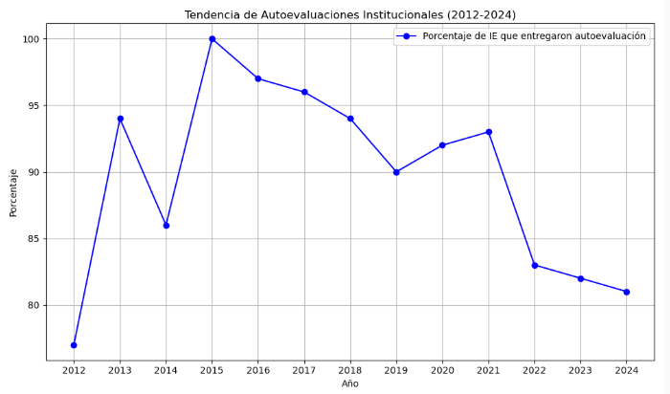

Análisis Descriptivo Años analizados 13 Promedio (%) 89.6% Mínimo (%) 77% (2012) Máximo (%) 100% (2015) |  |  | Observaciones Relevantes Mayor cumplimiento: En 2015, con un 100% de IE entregando autoevaluación (213 instituciones). Menor cumplimiento: En 2012, con solo un 77% de cumplimiento (163 instituciones). Tendencia positiva inicial: Entre 2012 y 2015 se observa un crecimiento sostenido. Estabilidad relativa: Entre 2016 y 2021, el porcentaje se mantiene alto (entre 90% y 97%). Tendencia descendente reciente: Desde 2022 hasta 2024, hay una caída continua, bajando hasta el 81%.

6. Reporte Histórico de Instituciones Educativas Oficiales que No realizaron la entrega de la Información a la Secretaría

AÑO | MUNICIPIO | INSTITUCIÓN EDUCATIVA.
2016 (7) | ANZOATEGUI | IET. CARLOS BLANCO NASSAR
 | ANZOATEGUI | IET. AGROPECUARIA JUAN CARLOS BARRAGAN TRONCOO
 | CHAPARRAL | IET. ALVARO MOLINA
 | HERVEO | IET. MARCO FIDEL SUAREZ
 | HONDA | IE. ALFONSO LÓPEZ PUMAREJO
 | ICONONZO | IE.NORMAL SUPERIOR
 | NATAGAIMA | IE.MARIANO OSPINA PEREZ
2017 (9) | ANZOATEGUI | IET. CARLOS BLANCO NASSAR
 | CAJAMARCA | IET. NUESTRA SEÑORA DEL ROSARIO
 | COYAIMA | IE.GUILLERMO ANGULO GOMEZ
 | COYAIMA | IE. COYARCO
 | FLANDES | IE.JORGE ELIECER GAITAN
 | GUAMO | IET. LA CHAMBA
 | HONDA | IE. ALFONSO LÓPEZ PUMAREJO
 | NATAGAIMA | IE.MARIANO OSPINA PEREZ
 | PURIFICACION | IET. SANTA LUCIA
2018 (13) | COYAIMA | I.E.GUILLERMO ANGULO GOMEZ
 | ESPINAL | I.E.RAFAEL URIBE URIBE
 | ESPINAL | I.E.DINDALITO CENTRO
 | HONDA | I.E.TEC. COMERCIAL ALFONSO LOPEZ PUMAREJO
 | ICONONZO | I.E.LA FILA
 | LERIDA | I.E.TEC. ARTURO MEJIA JARAMILLO
 | LIBANO | I.E.SAN FERNANDO
 | LIBANO | I.E.PATIO BONITO
 | PLANADAS | I.E.EL RUBI
 | RIOBLANCO | I.E.LUIS ERNESTO VANEGAS NEIRA
 | SALDAÑA | I.E.TEC. PAPAGALA
 | SAN TA ISABEL | I.E.TEC. SANTA ISABEL
 | SUAREZ | I.E.SANTA ROSA DE LIMA
2019 (22) | ANZOATEGUI | I.E.TEC. TECNICA CARLOS BLANCO NASSAR
 | ATACO | I.T. ANTONIO NARIÑO
 | CAJAMARCA | I.E.TEC. NUESTRA SEÑORA DEL ROSARIO
 | CASABIANCA | I.E.TEC. GENERAL JOSE JOAQUIN GARCIA
 | ESPINAL | I.E.DINDALITO CENTRO
 | FALAN | I.E.DIEGO FALLON
 | HONDA | I.E.TEC. JUAN MANUEL RUDAS
 | ICONONZO | I.E.TEC. PANAMERICANA
 | LERIDA | I.E ARTURO MEJIA JARAMILLO
 | LIBANO | I.E. SAN FERNANDO
 | MELGAR | I.E.TEC. GABRIELA MISTRAL
 | NATAGAIMA | I.E.MARIANO OSPINA PEREZ
 | PALOCABILDO | I.E. PLAYA RICA
 | PLANADAS | I.E EL RUBI
 | PLANADAS | I.E. BILBAO
 | PRADO | I.E.ISLA DEL SOL
 | PURIFICACION | I.E.SAN JORGE
 | PURIFICACION | I.E.T. SANTA LUCIA
 | SALDAÑA | I.E.TEC. GENERAL ROBERTO LEYVA
 | SAN ANTONIO | I.E.PABLO VI
 | SAN TA ISABEL | I.E.TEC. SANTA ISABEL
 | VILLA HERMOSA | I.E NORMAL SUPERIOR
2020 (16) | CHAPARRAL | I.E TECNICA ALVARO MOLINA
 | ESPINAL | I.E TECN MARIANO SANCHEZ ANDRADE
 | HONDA | I.E ALFONSO LOPEZ PUMAREJO
 | ICONONZO | I.E PANAMERICANA
 | LERIDA | I.E ARTURO MEJIA JARAMILLO
 | LERIDA | I.E TECN MINUTO DE DIOS FE Y ALEGRIA
 | LIBANO | I.E SAN FERNANDO
 | LIBANO | I.E SANTA TERESA
 | PLANADAS | I.E TECNICA LOS ANDES
 | PLANADAS | I.E EL RUBI
 | PURIFICACION | I.E TECNICA SANTA LUCIA
 | RIOBLANCO | I.E TECNICA GENERAL SANTANDER
 | ROVIRA | I.E LA FLORIDA
 | ROVIRA | I.E TECNICA FELIPE SALAME
 | SAN ANTONIO | I.E SAN JOSE DE TETUAN
 | SANTA ISABEL | I.E TECNICA SANTA ISABEL
 | SANTA ISABEL | I.E SAN RAFAEL
2021 (15) | ANZOATEGUI | I.E TECNICA CARLOS BLANCO NASSAR
 | CAJAMARCA | I.E ISMAEL PERDOMO
 | CAJAMARCA | I.E TECNICA NUESTRA SEÑORA DEL ROSARIO
 | CHAPARRAL | I.E TECNICA ALVARO MOLINA
 | COYAIMA | I.E SANTA MARTA
 | ESPINAL | I.E TECN MARIANO SANCHEZ ANDRADE
 | FRESNO | I.E FERNANDO GONZALES MESA
 | FRESNO | I.E LA AGUADITA
 | HONDA | I.E ALFONSO LOPEZ PUMAREJO
 | LIBANO | I.E SANTA TERESA
 | MELGAR | "GIMNASIO MILITAR FUERZA AEREA COLOMBIANA ""TC. LUIS F. PINTO"""
 | PURIFICACION | I.E TECNICA SANTA LUCIA
 | SALDAÑA | I.E CENTRAL
 | SANTA ISABEL | I.E TECNICA SANTA ISABEL
 | VALLE DE SAN JUAN | I.E VALLECITOS
2022 (36) | CAJAMARCA | I.E ISMAEL PERDOMO
 | CAJAMARCA | I.E TECNICA NUESTRA SEÑORA DEL ROSARIO
 | CASABIANCA | I.E TECNICA GENERAL JOSE JOAQUIN GARCIA
 | CHAPARRAL | I.E NUESTRA SEÑORA DEL ROSARIO
 | CHAPARRAL | I.E TECNICA ALVARO MOLINA
 | COYAIMA | I.E TOTARCO DINDE
 | COYAIMA | I.E CHENCHE BALSILLAS
 | CUNDAY | I.E VARSOVIA LA FLORIDA
 | ESPINAL | I.E TECNICA FELIX TIBERIO GUZMAN
 | ESPINAL | I.E TECN MARIANO SANCHEZ ANDRADE
 | ESPINAL | I.E RAFAEL URIBE URIBE
 | FALAN | I.E ALTO DEL ROMPE
 | FALAN | I.E DIEGO FALLON
 | FRESNO | I.E TECNICA NIÑA MARIA
 | FRESNO | I.E TECNICA SAN JOSE
 | FRESNO | I.E FERNANDO GONZALES MESA
 | HERVEO | I.E TECNICA MARCO FIDEL SUAREZ
 | HONDA | I.E ALFONSO LOPEZ PUMAREJO
 | ICONONZO | I.E FRANCISCO SAENZ
 | LERIDA | I.E ARTURO MEJIA JARAMILLO
 | LERIDA | I.E TECN MINUTO DE DIOS FE Y ALEGRIA
 | LIBANO | I.E SAN FERNANDO
 | LIBANO | I.E LUIS FLOREZ
 | LIBANO | I.E SANTA TERESA
 | MELGAR | I.E TECNICA GABRIELA MISTRAL
 | ORTEGA | I.E ALTOZANO
 | PURIFICACION | I.E TECNICA SANTA LUCIA
 | RIOBLANCO | I.E TECNICA AGROPECUARIA SAN RAFAEL
 | RIOBLANCO | I.E LUIS ERNESTO VANEGAS NEIRA
 | ROVIRA | I.E LA FLORIDA
 | SALDAÑA | I.E PAPAGALA
 | SAN ANTONIO | I.E PABLO VI
 | SANTA ISABEL | I.E SAN RAFAEL
 | VENADILLO | I.E OTONIEL GUZMAN
 | VILLAHERMOSA | I.E TECNICA FRANCISCO JOSE DE CALDAS
 | VILLAHERMOSA | I.E LAS PAVAS
2023 (39) | ANZOATEGUI | I.E TECNICA CARLOS BLANCO NASSAR |  |  | Nota: El año 2023, es el año en el que se registra mayor número de EE sin reportar información.
 | ARMERO | I.E FE Y ALEGRIA
 | ATACO | I.E JORGE ELICER GAITAN
 | CAJAMARCA | I.E TECNICA NUESTRA SEÑORA DEL ROSARIO
 | CHAPARRAL | I.E TECNICA CAMACHO ANGARITA
 | COELLO | I.E SIMON BOLIVAR
 | COELLO | I.E MARCO FIDEL SUAREZ
 | COYAIMA | I.E GUILLERMO ANGULO GOMEZ
 | COYAIMA | I.E TECNICA SAN MIGUEL
 | DOLORES | I.E SAN ANDRES
 | DOLORES | I.E SAN PEDRO
 | ESPINAL | I.E TECN MARIANO SANCHEZ ANDRADE
 | ESPINAL | I.E TECNICA GUASIMAL
 | FRESNO | I.E TECNICA NIÑA MARIA
 | HERVEO | I.E TECNICA MARCO FIDEL SUAREZ
 | HONDA | I.E ALFONSO LOPEZ PUMAREJO
 | LERIDA | I.E SAN FRANCISCO DE LA SIERRA
 | LIBANO | I.E SAN FERNANDO
 | LIBANO | I.E LUIS FLOREZ
 | LIBANO | I.E INMACULADA CONCEPCION
 | MARIQUITA | I.E SANTA ANA
 | ORTEGA | I.E ALTOZANO
 | ORTEGA | I.E EL VERGEL
 | PLANADAS | I.E SANTO DOMINGO SAVIO
 | PLANADAS | I.E EL RUBI
 | PRADO | I.E LUIS FELIPE PINTO
 | PRADO | I.E JOSE CELESTINO MUTIS
 | PRADO | I.E ISLA DEL SOL
 | PURIFICACION | I.E TECNICA SANTA LUCIA
 | RIOBLANCO | I.E TECNICA AGROPECUARIA SAN RAFAEL
 | ROVIRA | I.E FRANCISCO DE MIRANDA
 | ROVIRA | I.E TECNICA LA CEIBA
 | ROVIRA | I.E LA FLORIDA
 | SALDAÑA | I.E CENTRAL
 | SAN ANTONIO | I.E DOMINGO SAVIO
 | SAN LUIS | I.E TECNICA COMERCIAL SAN JUAN BOSCO
 | SUAREZ | I.E SANTA ROSA DE LIMA
 | VENADILLO | I.E TECNICA COMERCIAL CAMILA MOLANO
 | VENADILLO | I.E OTONIEL GUZMAN
2024 (40) | ANZOATEGUI | INSTITUCION EDUCATIVA TECNICA CARLOS BLANCO NASSAR |  |  | Nota: El año 2024, Reducción en número de IE reportantes: De 213 IE en 2015 a solo 171 en 2024, lo que puede estar relacionado con factores como desmotivación institucional, cambios administrativos o dificultades técnicas.
 | ARMERO | INSTITUCION EDUCATIVA FE Y ALEGRIA
 | ATACO | INSTITUCION EDUCATIVA JORGE ELICER GAITAN
 | CAJAMARCA | INSTITUCION EDUCATIVA TECNICA NUESTRA SEÑORA DEL ROSARIO
 | CHAPARRAL | INSTITUCION EDUCATIVA TECNICA CAMACHO ANGARITA
 | COELLO | INSTITUCION EDUCATIVA SIMON BOLIVAR
 | COELLO | INSTITUCION EDUCATIVA MARCO FIDEL SUAREZ
 | COYAIMA | INSTITUCION EDUCATIVA GUILLERMO ANGULO GOMEZ
 | COYAIMA | INSTITUCION EDUCATIVA TECNICA SAN MIGUEL
 | DOLORES | INSTITUCION EDUCATIVA SAN ANDRES
 | DOLORES | INSTITUCION EDUCATIVA SAN PEDRO
 | ESPINAL | INSTITUCION EDUCATIVA TECNICA MARIANO SANCHEZ ANDRADE
 | ESPINAL | INSTITUCION EDUCATIVA TECNICA GUASIMAL
 | FRESNO | INSTITUCION EDUCATIVA TECNICA NIÑA MARIA
 | HERVEO | INSTITUCION EDUCATIVA TECNICA MARCO FIDEL SUAREZ
 | HONDA | INSTITUCION EDUCATIVA ALFONSO LOPEZ PUMAREJO
 | LERIDA | INSTITUCION EDUCATIVA TECNICA MINUTO DE DIOS FE Y ALEGRIA
 | LERIDA | INSTITUCION EDUCATIVA SAN FRANCISCO DE LA SIERRA
 | LIBANO | INSTITUCION EDUCATIVA SAN FERNANDO
 | LIBANO | INSTITUCION EDUCATIVA LUIS FLOREZ
 | LIBANO | INSTITUCION EDUCATIVA INMACULADA CONCEPCION
 | MARIQUITA | INSTITUCION EDUCATIVA SANTA ANA
 | MELGAR | "GIMNASIO MILITAR FUERZA AEREA COLOMBIANA ""TC. LUIS F. PINTO"""
 | ORTEGA | INSTITUCION EDUCATIVA ALTOZANO
 | PLANADAS | INSTITUCION EDUCATIVA SANTO DOMINGO SAVIO
 | PLANADAS | INSTITUCION EDUCATIVA EL RUBI
 | PRADO | INSTITUCION EDUCATIVA LUIS FELIPE PINTO
 | PRADO | INSTITUCION EDUCATIVA JOSE CELESTINO MUTIS
 | PRADO | INSTITUCION EDUCATIVA ISLA DEL SOL
 | PURIFICACION | INSTITUCION EDUCATIVA TECNICA SANTA LUCIA
 | RIOBLANCO | INSTITUCION EDUCATIVA TECNICA AGROPECUARIA SAN RAFAEL
 | ROVIRA | INSTITUCION EDUCATIVA FRANCISCO DE MIRANDA
 | ROVIRA | INSTITUCION EDUCATIVA TECNICA LA CEIBA
 | ROVIRA | INSTITUCION EDUCATIVA LA FLORIDA
 | SALDAÑA | INSTITUCION EDUCATIVA CENTRAL
 | SAN ANTONIO | INSTITUCION EDUCATIVA DOMINGO SAVIO
 | SAN LUIS | INSTITUCION EDUCATIVA TECNICA COMERCIAL SAN JUAN BOSCO
 | SUAREZ | INSTITUCION EDUCATIVA SANTA ROSA DE LIMA
 | VENADILLO | INSTITUCION EDUCATIVA TECNICA COMERCIAL CAMILA MOLANO
 | VENADILLO | INSTITUCION EDUCATIVA OTONIEL GUZMAN
Fuente: Archivo consolidado Calidad Educativa

4. Áreas de Gestión
 Gobernación del Tolima Secretaría de Educación Dirección Calidad Educativa - Área de Evaluación

4. RESULTADOS ÁREAS DE GESTIÓN TOLIMA
Desea
ver más contenido deslizar hacia abajo..
4.1 Áreas de Gestión Institucional En el marco de la Guía 34 del MEN, se reconoce que los Establecimientos Educativos (EE) han evolucionado hacia organizaciones abiertas, autónomas y complejas. Esta transformación exige nuevas formas de gestión que les permitan cumplir con sus propósitos institucionales, desarrollar capacidades organizativas, articular sus procesos internos y consolidar su Proyecto Educativo Institucional (PEI). La gestión institucional se estructura en torno a cuatro áreas fundamentales, que permiten una visión integral del funcionamiento escolar y orientan el proceso de autoevaluación y mejoramiento continuo: 1. Gestión Directiva Hace referencia al direccionamiento estratégico del establecimiento educativo. Comprende la formulación de la visión institucional, el fortalecimiento de la cultura organizacional, el clima escolar, el funcionamiento del Gobierno Escolar y las relaciones con el entorno. Esta área permite que el rector o director, junto con su equipo de gestión, planifique, organice, ejecute y evalúe el desarrollo institucional de manera coherente y participativa. 2. Gestión Académica Constituye el núcleo del quehacer educativo. Se enfoca en garantizar que los estudiantes desarrollen aprendizajes significativos y competencias para su vida personal, social y profesional. Esta área abarca el diseño curricular, las prácticas pedagógicas, la gestión de aula, la evaluación de los aprendizajes y el seguimiento académico, asegurando la calidad del proceso formativo. 3. Gestión Administrativa y Financiera Proporciona el soporte operativo a la gestión institucional. Incluye la administración de los recursos físicos, financieros y humanos, así como la provisión de servicios y el mantenimiento de la infraestructura. Esta área asegura que los recursos disponibles se utilicen de manera eficiente y transparente para apoyar los procesos pedagógicos. 4. Gestión de la Comunidad Se orienta a fortalecer las relaciones entre la institución educativa y su ent

ARÉAS DE GESTIÓN
 | GESTIÓN DIRECTIVA | GESTION ACADÉMICA | GESTIÓN ADMINISTRATIVA | GESTIÓN COMUNITARIA
2014 | 2.99 | 2.92 | 2.97 | 2.81
2015 | 2.97 | 2.94 | 3.08 | 2.81
2016 | 3.06 | 2.98 | 3.05 | 2.89
2017 | 3.07 | 3.04 | 3.02 | 2.87
2018 | 3.12 | 3.07 | 3.03 | 2.94
2019 | 3.2071973997 | 2.8887910519 | 3.1158115183 | 2.9235602094
2020 | 3.28 | 2.99 | 3.13 | 2.98
2021 | 3.2136978424 | 3.0485193487 | 3.030899538 | 2.9178733636
2022 | 3.18 | 2.99 | 3.1 | 2.94
2023 | 3.16 | 3.02 | 3.1 | 2.97
2024 | 3.2 | 3.09 | 3.15 | 3.01
Consolidado Áreas de Gestión:
 | 1
 | 2
 | 3
 | 4

 | • Las cuatro áreas han mostrado mejoras sostenidas, lo que evidencia un proceso de fortalecimiento institucional. • Gestión Directiva y Administrativa lideran en desempeño, mientras que Gestión Comunitaria requiere estrategias más focalizadas para alcanzar niveles similares

Fuente: Área de Evaluación - Proceso D01-03

ÁREAS DE GESTIÓN 2014 AL 2024
 | GESTIÓN DIRECTIVA | GESTION ACADÉMICA | GESTIÓN ADMINISTRATIVA | GESTIÓN COMUNITARIA
2014 | 2.99 | 2.92 | 2.97 | 2.81
2015 | 2.97 | 2.94 | 3.08 | 2.81
2016 | 3.06 | 2.98 | 3.05 | 2.89
2017 | 3.07 | 3.04 | 3.02 | 2.87
2018 | 3.12 | 3.07 | 3.03 | 2.94
2019 | 3.2071973997 | 2.8887910519 | 3.1158115183 | 2.9235602094
2020 | 3.28 | 2.99 | 3.13 | 2.98
2021 | 3.2136978424 | 3.0485193487 | 3.030899538 | 2.9178733636
2022 | 3.18 | 2.99 | 3.1 | 2.94
2023 | 3.16 | 3.02 | 3.1 | 2.97

Análisis por Área de Gestión 1. Gestión Directiva • Muestra una tendencia general de mejora, pasando de 2.99 en 2014 a 3.20 en 2024. • El punto más alto se registra en 2020 (3.28), posiblemente asociado a esfuerzos de reorganización institucional durante la pandemia. • Se mantiene como una de las áreas más sólidas en términos de desempeño. 2. Gestión Académica • Evoluciona de manera más irregular. Aunque mejora de 2.92 (2014) a 3.09 (2024), presenta una caída significativa en 2019 (2.89). • La recuperación posterior sugiere esfuerzos por fortalecer el currículo, las prácticas pedagógicas y el seguimiento académico. 3. Gestión Administrativa • Presenta una evolución estable y positiva, con un crecimiento sostenido desde 2.97 (2014) hasta 3.15 (2024). • Refleja mejoras en el manejo de recursos, infraestructura y apoyo logístico a la gestión académica. 4. Gestión Comunitaria • Aunque es el área con los valores más bajos, muestra una mejora progresiva de 2.81 (2014) a 3.01 (2024). • Esto indica avances en participación, convivencia, inclusión y relaciones con el entorno, aunque sigue siendo un foco de atención prioritaria.

Fuente: Área de Evaluación - Proceso D01-03

5. Gestión Directiva
Gobernación del Tolima Secretaría de Educación Dirección Calidad Educativa - Área de Evaluación

Desea
ver más contenido deslizar hacia abajo..
5. GESTIÓN DIRECTIVA

La Gestión Directiva hace referencia principalmente en cómo está orientado el establecimiento educativo. Está integrada por los siguientes subprocesos: Direccionamiento estratégico y horizonte institucional, gestión estratégica, gobierno escolar, cultura institucional, clima escolar y relaciones con el entorno (Ministerio de Educación Nacional, 2008). Todos los componentes que integran el área Directiva entre los años 2014 al 2019, presentan una leve disminución en su desempeño. Las relaciones con el entorno que significa aunar y coordinar esfuerzos entre el establecimiento y otros estamentos para cumplir su misión y lograr los objetivos específicos de su PEI y su plan de mejoramiento y que está compuesta por los Padres de familia, autoridades educativas, otras instituciones, sector productivo., con una reducción de 9 pp en 2018 con respecto al 2019.

GESTIÓN DIRECTIVA
 | 2024 | 2023 | 2022 | 2021 | 2020 | 2019 | 2018 | 2017 | 2016 | 2015
 | 3.2 | 3.16 | 3.18 | 3.21 | 3.28 | 3.2071973997 | 3.12 | 3.07 | 3.06 | 2.97
 | 3.17 | 3.0708188825 | 3.1331991793 | 3.1822123519 | 3.3 | 2.8717277487 | 3.17 | 3.09 | 3.01 | 2.94
 | 3.21 | 3.1817543018 | 3.2483253557 | 3.2752079512 | 3.3 | 3.1780104712 | 3.1 | 3.13 | 3.1 | 3
 | 3.21 | 3.1648298009 | 3.1891764871 | 3.1801748449 | 3.3 | 3.1277486911 | 3.13 | 3.07 | 3.1 | 3.01
 | 3.2 | 3.2164450867 | 3.2 | 3.2999365482 | 3.3 | 3.0806282723 | 3.05 | 3.05 | 3.07 | 2.93
 | 3.19 | 3.1705563584 | 3.1603653725 | 3.1985088832 | 3.3 | 3.3717277487 | 3.1 | 3.03 | 3.04 | 2.96
 | 3.15 | 3.1070809249 | 3.1275568182 | 3.157106599 | 3.3 | 2.69 | 3.11 | 3.03 | 3.02 | 2.96
 | 1
 | 2
 | 3
 | 4
Evolución positiva desde 2.97 (2015) hasta 3.20 (2024).
Muestra una consolidación progresiva de la gestión institucional, con un pico en 2020 (3.28), posiblemente asociado a procesos de reorganización y adaptación institucional.

Direccionamiento Estratégico y Horizonte Institucional; Comienza en 2.94 (2015), alcanza su punto más alto en 2020 (3.30) y se estabiliza en 3.17 (2024). La caída en 2019 (2.87) sugiere un momento crítico que fue superado con acciones de mejora. Gestión Estratégica; Muestra una tendencia ascendente, pasando de 3.00 (2015) a 3.21 (2024). Se destaca la consistencia en los últimos cinco años, lo que refleja una planificación más efectiva. Gobierno Escolar; Evoluciona de 3.01 (2015) a 3.21 (2024), con estabilidad en los últimos años. Indica fortalecimiento en la participación democrática y la organización institucional. Cultura Institucional; Mejora de 2.93 (2015) a 3.20 (2024), con un pico en 2020 y 2021 (3.30). Refleja avances en identidad institucional, valores compartidos y sentido de pertenencia. Clima Escolar: Uno de los subcomponentes más fuertes, con un máximo en 2019 (3.37). Aunque ha descendido ligeramente, se mantiene en niveles altos (3.19 en 2024), lo que sugiere un ambiente escolar saludable. Relaciones con el Entorno; Evoluciona de 2.96 (2015) a 3.15 (2024). Presenta una caída significativa en 2019 (2.69), pero se recupera de forma sostenida, lo que indica esfuerzos por fortalecer los vínculos con la comunidad y el sector externo.

GESTIÓN DIRECTIVA. 2024
 | 2024
GESTIÓN DIRECTIVA | 3.2
DIRECCIONAMIENTO ESTRATÉGICO Y HORIZONTE INSTITUCIONAL | 3.17
GESTIÓN ESTRATÉGICA | 3.21
GOBIERNO ESCOLAR | 3.21
CULTURA INSTITUCIONAL | 3.2
CLIMA ESCOLAR | 3.19
RELACIONES CON EL ENTORNO | 3.15

Con base en los resultados del año 2024 y en concordancia con los lineamientos de la Guía 34 del Ministerio de Educación Nacional (MEN), se observa que la Gestión Directiva alcanzó un promedio general de 3.20, lo que refleja un nivel de consolidación alto en los procesos de liderazgo institucional. Todos los subcomponentes evaluados presentan valores superiores a 3.10, destacándose la Gestión Estratégica y el Gobierno Escolar con puntajes de 3.21, seguidos por la Cultura Institucional (3.20) y el Clima Escolar (3.19), lo que evidencia un ambiente organizacional favorable y una estructura de gobierno participativa. Aunque el subcomponente de Relaciones con el Entorno obtuvo el valor más bajo (3.15), este sigue siendo positivo y sugiere avances en la articulación con actores externos. En conjunto, estos resultados indican que las instituciones educativas han fortalecido su capacidad de direccionamiento, planificación y gestión institucional, en línea con los principios de autonomía, participación y mejora continua promovidos por la Guía 34.

Fuente: Área de Evaluación - Proceso D01-03

5.1. G.D. Componentes
Gobernación del Tolima Secretaría de Educación del Tolima Dirección Calidad Educativa - Área de Evaluación

5. 1 COMPONENTES GESTIÓN DIRECTIVA
Desea
ver más contenido deslizar hacia abajo..
5.1.1. Direccionamiento Estratégico y Horizonte Institucional Este proceso es el que hace referencia a establecer los lineamientos que orientan la acción institucional en todos y cada uno de sus ámbitos de trabajo.
DIRECCIONAMIENTO ESTRATEGICO Y HORIZONTE INSTITUCIONAL
 | 2024 | 2023 | 2022 | 2021 | 2020 | 2019 | 2018 | 2017 | 2016 | 2015
 | 3.46 | 3.4272061657 | 3.4166666667 | 3.4818950931 | 3.561025641 | 3.4841186736 | 3.3894389439 | 3.4934640523 | 3.28 | 2.34
 | 3.29 | 3.0265895954 | 3.2403409091 | 3.2314720812 | 3.3656410256 | 3.2282722513 | 3.1237623762 | 3.0637254902 | 3.04 | 2.93
 | 3.1 | 3.0265895954 | 3.0604482323 | 3.1375634518 | 3.2605128205 | 3.180104712 | 3.103960396 | 3.0098039216 | 2.97 | 2.91
 | 2.83 | 2.8028901734 | 2.8153409091 | 2.8779187817 | 3.0283505155 | 2.8717277487 | 2.8217821782 | 2.7794117647 | 2.76 | 2.7
DIRECCIONAMIENTO ESTRATÉGICO Y HORIZONTE INSTITUCIONAL 2024
 | 2024
VISION MISION Y PRINCIPIOS | 3.46
METAS INSTITUCIONALES | 3.29
CONOCIMIENTO Y APROPIACIÓN DEL DIRECCIONAMIENTO | 3.1
POLITICAS DE INCLUSIÓN DE PERSONAS DE DIFERENTES GRUPOS POBLACIONALES O DIVERSIDAD CULTURAL | 2.83
 |  | 1
 |  | 2
 |  | 3
 |  | 4

Fuente: Consolidado Autoevaluación Institucional 2024.
Visión, Misión y Principios Institucionales (3.46): Este componente refleja el nivel más alto de consolidación dentro del direccionamiento estratégico. El puntaje indica que las instituciones han logrado una apropiación clara y coherente de sus fundamentos institucionales, lo cual fortalece la identidad, el sentido de pertenencia y la orientación de sus acciones pedagógicas y administrativas. Políticas de Inclusión (2.83): Aunque ha mostrado una evolución positiva en los últimos años, este componente sigue siendo el de menor valoración. El resultado sugiere que aún existen desafíos importantes en la implementación de prácticas inclusivas, especialmente en la atención a poblaciones diversas y vulnerables. Se requiere fortalecer la formación docente, la adecuación curricular y la participación de la comunidad para garantizar una educación equitativa y sin barreras.

5.1.2. Gestión Estratégica : La Gestión Estratégica, hace referencia a tener las herramientas esenciales para liderar, articular y coordinar todas las acciones institucionales.

 |  | 1
 |  | 2
 |  | 3
 |  | 4

GESTIÓN ESTRATÉGICA 2024
 | 2024
LIDERAZGO | 3.48
ARTICULACION DE PLANES | 3.32
PROYECTOS Y ACCIONES | 3.28
ESTRATEGIA PEDAGOGICA | 3.2
DIA E Y DE LA FAMILIA | 3.2
USO DE INFORMACION PARA TOMA DE DESICIONES | 2.7533783784
SEGUIMIENTO Y AUTOEVALUACIONES | 3.25
Fuente: Consolidado autoevaluación institucional 2024.
 | Fortalezas destacadas: Liderazgo (3.48): Es el componente mejor valorado, lo que refleja una dirección institucional clara, participativa y orientada al logro de metas comunes. Articulación de Planes (3.32) y Proyectos y Acciones (3.28): Indican una adecuada integración entre los diferentes instrumentos de planificación institucional y la ejecución de acciones concretas alineadas con el PEI. Seguimiento y Autoevaluaciones (3.25): Muestra un compromiso con la mejora continua mediante procesos de evaluación interna. Oportunidad de mejora: Uso de Información para la Toma de Decisiones (2.75): Es el subcomponente con menor valoración, lo que sugiere la necesidad de fortalecer los sistemas de información institucional, el análisis de datos y su aplicación en la planeación y gestión educativa.

5.1.3 Gobierno Escolar: Este proceso indica la necesidad de favorecer la participación y la toma de decisiones en la institución, a través de diversas instancias y dentro de sus competencias y ámbitos de acción, y está integrado por el consejo directivo, académico, estudiantil y de padres de familia, comisión de evaluación y promoción, comité de convivencia, personero estudiantil, y asamblea de padres de familia

GOBIERNO ESCOLAR 2024
 | 2024
RECTORIA | 3.6607142857
CONSEJO DIRECTIVO | 3.5057142857
CONSEJO ÁCADEMICA | 3.2878571429
CONSEJO DE ESTUDIANTES | 2.9392857143
CONSEJO DE PADRES DE FAMILIA | 2.6928571429
COMITÉ DE EVALUACION Y PROMOCIÓN | 3.3142857143
COMITÉ DE CONVIVENCIA | 3.3728571429
PERSONERO Y CONTRALOR ESTUDIANTIL | 3.0178571429
ASAMBLEA DE PADRES DE FAMILIA | 3.1392857143


 |  | 1
 |  | 2
 |  | 3
 |  | 4

Fuente: Consolidado Autoevaluación Institucional 2024.

Rectoría (3.7), Este resultado refleja un liderazgo institucional fuerte, con una gestión directiva consolidada y una alta capacidad de orientación estratégica y operativa. Consejo de Padres de Familia (2.7): Es el componente con menor valoración, lo que sugiere una baja participación o efectividad en su funcionamiento. Esto puede estar relacionado con limitaciones en la vinculación de las familias a los procesos institucionales o con la necesidad de fortalecer los canales de comunicación y formación para los padres.

5.1.4. Cultura Institucional; Hace referencia a dar el sentido, reconocimiento y legitimidad a las acciones institucionales

CULTURA INSTITUCIONAL 2024
 | 2024
MECANISMO DE COMUNICACIÓN | 3.3978571429
TRABAJO EN EQUIPO | 3.3892857143
RECONOCIMIENTO DE LOGROS | 3.0464285714
IDENTIFICACION Y DIVULGACIÓN DE BUENAS PRÁCTICAS | 2.9821428571
 |  | 1
 |  | 2
 |  | 3
 |  | 4

Fuente: Consolidado Autoevaluación Institucional 2024.

Mecanismo de Comunicación (3.40): Este resultado refleja una buena implementación de canales y estrategias de comunicación interna, lo cual es fundamental para la transparencia, la coordinación institucional y el fortalecimiento del sentido de pertenencia. Identificación y Divulgación de Buenas Prácticas (2.98): Aunque se encuentra cerca del umbral de desempeño aceptable, este valor sugiere que aún hay oportunidades para sistematizar, visibilizar y replicar experiencias exitosas dentro de la comunidad educativa.

5.1.5. Clima Escolar: Este proceso implica generar un ambiente sano y agradable que se propicie el desarrollo de los estudiantes, así como los aprendizajes y la convivencia entre todos los integrantes de la institución.


CLIMA ESCOLaR 2024
 | 2024
PERTENENCIA Y PARTICIPACIÓN | 3.3035714286
AMBIENTE FISICO | 2.8007142857
INDUCCIÓN A LOS NUEVOS ESTUDIANTES | 3.2
MOTIVACION HACIA EL APRENDIZAJE | 3.1892857143
MANUAL DE CONVIVENCIA | 3.3378571429
ACTIVIDADES EXTRACURRICULARES | 3.18
BIENESTAR DE LOS ALUMNOS | 3.1371428571
MANEJO DE CONFLICTOS Y CASOS DIFÍCILES | 3.3678571429

 |  | 1
 |  | 2
 |  | 3
 |  | 4

Fuente: Consolidado Autoevaluación Institucional 2024.
Manejo de Conflictos y Casos Difíciles (3.37): Este resultado refleja una capacidad institucional sólida para abordar situaciones complejas de convivencia, lo que sugiere la existencia de protocolos claros, personal capacitado y una cultura de resolución pacífica de conflictos. Ambiente Físico (2.80): Es el componente con menor valoración, lo que indica posibles deficiencias en infraestructura, mantenimiento, mobiliario o condiciones ambientales que afectan la percepción del entorno escolar. Este aspecto es fundamental para el bienestar y la motivación de los estudiantes.

5.1.6. Relaciones con el Entorno; Este proceso hace referencia a aunar y coordinar esfuerzos entre el establecimiento y otros estamentos para cumplir su misión y lograr los objetivos específicos de su PEI y su Plan de Mejoramiento y está integrado por los siguientes componentes: Padres de familia, autoridades educativas, otras instituciones, sector productivo

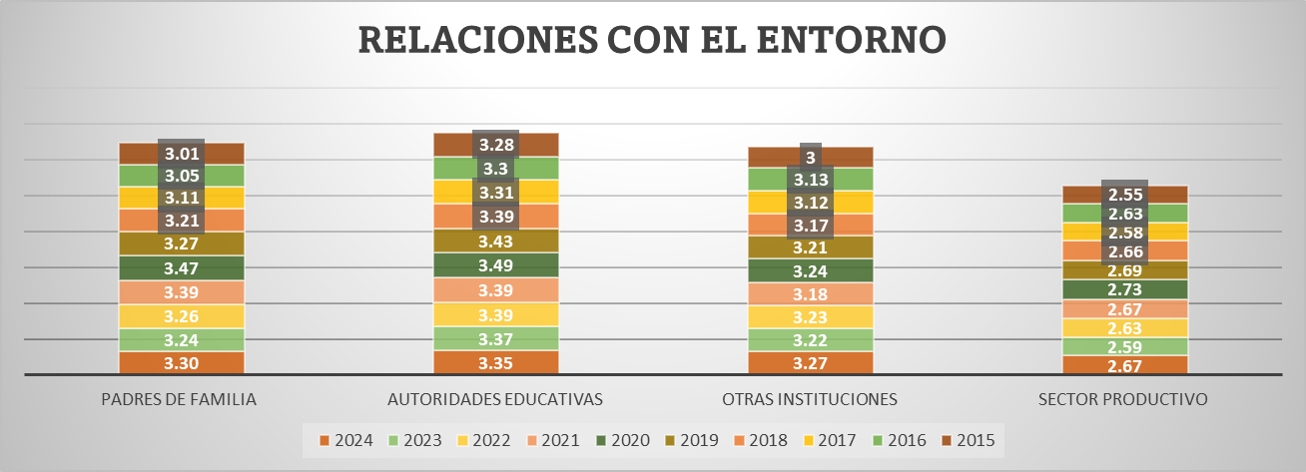
RELACIONES CON EL ENTORNO 2024
 | 2024
PADRES DE FAMILIA | 3.3
AUTORIDADES EDUCATIVAS | 3.35
OTRAS INSTITUCIONES | 3.27
SECTOR PRODUCTIVO | 2.67
 |  | 1
 |  | 2
 |  | 3
 |  | 4

Fuente: Consolidado Autoevaluación Institucional 2024.

Autoridades Educativas (3.35): Este resultado indica una relación sólida y efectiva con las entidades rectoras del sistema educativo. Esta articulación favorece la implementación de políticas, el acompañamiento institucional y la gestión de recursos, lo que contribuye positivamente al clima escolar. Sector Productivo (2.67): Es el componente con menor valoración, lo que evidencia una débil vinculación entre la escuela y el mundo laboral o empresarial. Esta desconexión puede limitar las oportunidades de orientación vocacional, prácticas formativas y pertinencia del currículo, especialmente en instituciones con enfoque técnico o rural.

6. Gestión Académica
Gobernación del Tolima Secretaría de Educación del Tolima Dirección Calidad Educativa - Área de Evaluación

6. GESTIÓN ACADÉMICA

La Gestión Académica comprende la esencia del trabajo de un establecimiento educativo, pues señala cómo se enfocan sus acciones, para lograr que los estudiantes aprendan y desarrollen las competencias necesarias para su desempeño personal, social y profesional. Esta área de gestión se encarga de los procesos de diseño curricular, prácticas pedagógicas institucionales, gestión de clases y seguimiento académico (Ministerio de Educación Nacional, 2008). Todos los componentes que integran el área académica entre los años 2014 al 2019, presentan una leve disminución en su desempeño. Las relaciones con el entorno que significa aunar y coordinar esfuerzos entre el establecimiento y otros estamentos para cumplir su misión y lograr los objetivos específicos de su PEI y su plan de mejoramiento y que está compuesta por los Padres de familia, autoridades educativas, otras instituciones, sector productivo., con una reducción de 9 pp en 2018 con respecto al 2019.
Desea
ver más contenido deslizar hacia abajo..

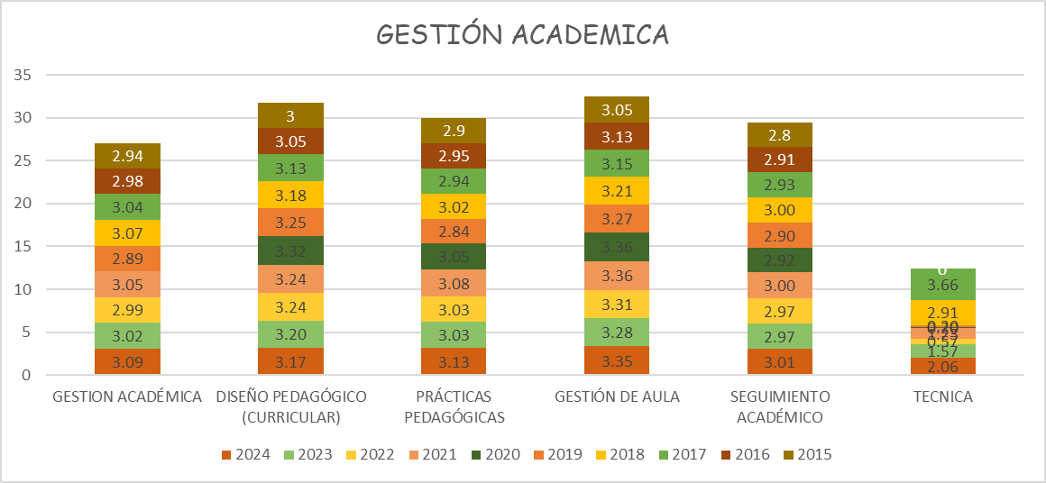

 | 1
 | 2
 | 3
 | 4
La Gestión Académica Estabilidad: A lo largo de los 10 años, los valores han oscilado en un rango estrecho (entre 2.89 y 3.09), lo que refleja una gestión académica relativamente constante

Fortalezas destacadas: Gestión de Aula (3.35 en 2024): Es el componente con mayor valoración, lo que indica prácticas consolidadas en la organización del espacio de aprendizaje, manejo del tiempo, estrategias didácticas y clima pedagógico. Diseño Pedagógico Curricular (3.17 en 2024): Muestra una evolución sostenida, reflejando avances en la estructuración del currículo, la coherencia entre áreas y la alineación con los estándares de calidad. 🔸 Oportunidades de mejora: Componente Técnica (2.06 en 2024): Aunque mejora respecto a años anteriores, sigue siendo el componente con menor desempeño. Esto sugiere debilidades en la implementación de la formación técnica, posiblemente por falta de recursos, articulación con el sector productivo o baja cobertura. Seguimiento Académico (3.01 en 2024): Aunque ha mejorado, se mantiene como uno de los componentes con menor valoración. Se recomienda fortalecer los sistemas de evaluación, retroalimentación y acompañamiento al aprendizaje.

Fuente: Consolidado autoevaluación institucional 2024.

GESTIÓN ACADÉMICA. 2024
 | 2024
GESTION ACADÉMICA | 3.09
DISEÑO PEDAGÓGICO (CURRICULAR) | 3.17
PRÁCTICAS PEDAGÓGICAS | 3.13
GESTIÓN DE AULA | 3.35
SEGUIMIENTO ACADÉMICO | 3.01
TECNICA | 2.06

Fuente: Consolidado autoevaluación institucional 2024.
La Gestión Académica ha mostrado una evolución positiva y sostenida en la mayoría de sus componentes, reflejando avances en la calidad de los procesos pedagógicos, la planificación curricular y el acompañamiento al aprendizaje

6.1. G.A. Componentes

Gobernación del Tolima Secretaría de Educación del Tolima Dirección Calidad Educativa - Área de Evaluación

6. 1 COMPONENTES GESTIÓN ACADÉMICA

Desea
ver más contenido deslizar hacia abajo..
6.1.1. El Proceso de Diseño Pedagógico; Consiste en definir lo que los estudiantes van a aprender en cada área, asignatura, grado y proyecto transversal, el momento en el que lo van a aprender, los recursos a emplear, y la forma de evaluar los aprendizajes. Está constituido por los siguientes componentes: Plan de estudios, enfoque metodológico, recursos para el aprendizaje, jornada escolar, evaluación. (Ministerio de Educación Nacional, 2008)

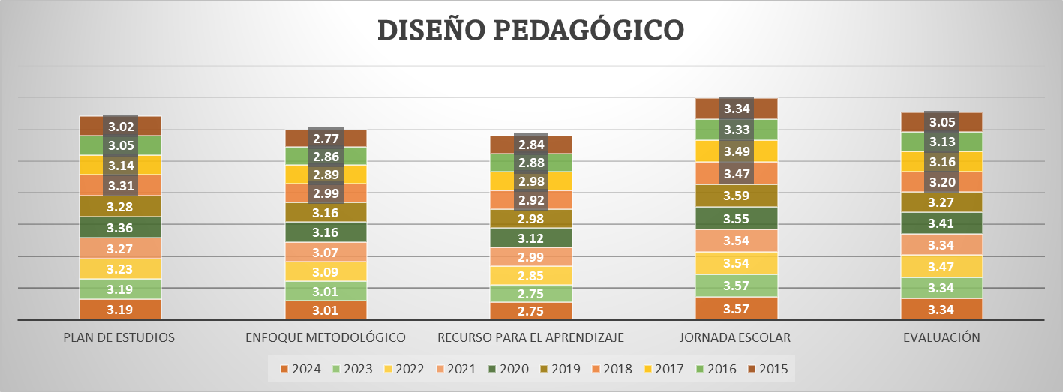
DISEÑO PEDAGÓGICO 2024
 | 2024
PLAN DE ESTUDIOS | 3.19
ENFOQUE METODOLÓGICO | 3.01
RECURSO PARA EL APRENDIZAJE | 2.7514285714
JORNADA ESCOLAR | 3.5678571429
EVALUACIÓN | 3.3428571429

 |  | 1
 |  | 2
 |  | 3
 |  | 4

Fuente: Consolidado autoevaluación institucional 2024.

Componente con mayor desempeño: Jornada Escolar: 3.57 Refleja una organización efectiva del tiempo escolar, posiblemente con estrategias que optimizan el aprendizaje y el bienestar estudiantil. Componente con menor desempeño: Recurso para el Aprendizaje: 2.75 Indica posibles limitaciones en materiales, infraestructura o acceso a tecnologías educativas.

6.1.2. Proceso Prácticas Pedagógicas ; La práctica pedagógica comprende la organización de las actividades de la institución educativa para lograr que los estudiantes aprendan y desarrollen sus competencias. Se encuentra compuesta por los siguientes componentes: Opciones didácticas para las áreas, asignaturas y proyectos transversales, estrategias para las tareas escolares, uso articulado de los recursos y los tiempos para el aprendizaje (Ministerio de Educación Nacional, 2008).

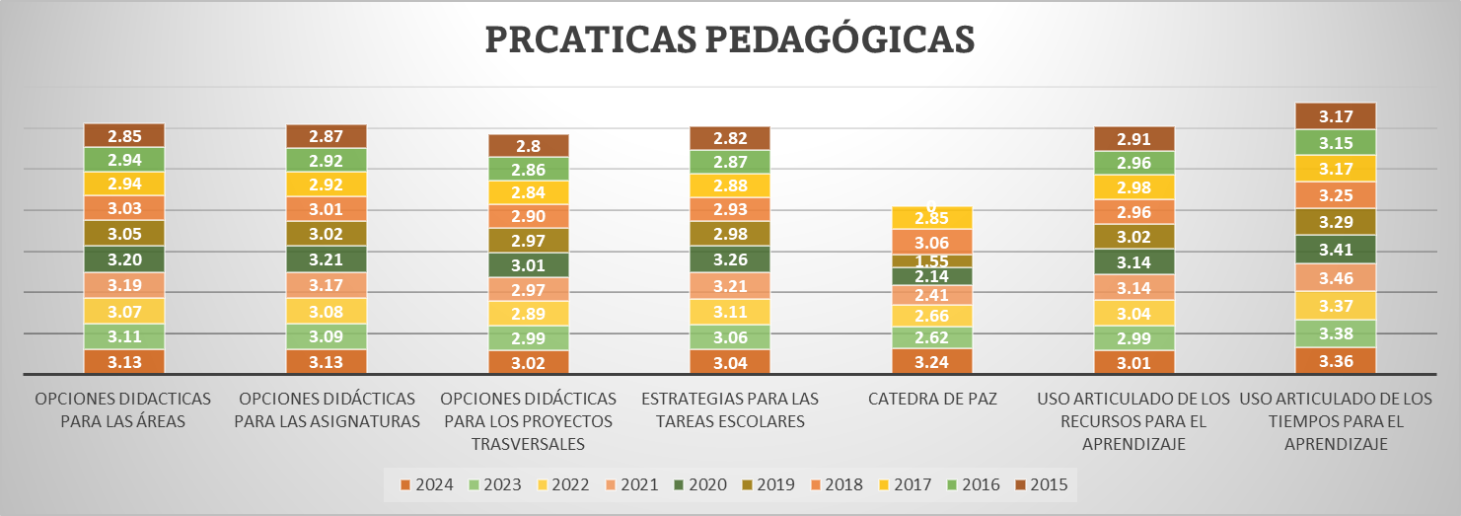
PRÁCTICAS PEDAGÓGICAS 2024
 | 2024
OPCIONES DIDACTICAS PARA LAS ÁREAS | 3.1328571429
OPCIONES DIDÁCTICAS PARA LAS ASIGNATURAS | 3.1328571429
OPCIONES DIDÁCTICAS PARA LOS PROYECTOS TRASVERSALES | 3.02
ESTRATEGIAS PARA LAS TAREAS ESCOLARES | 3.0428571429
CATEDRA DE PAZ | 3.24
USO ARTICULADO DE LOS RECURSOS PARA EL APRENDIZAJE | 3.0085714286
USO ARTICULADO DE LOS TIEMPOS PARA EL APRENDIZAJE | 3.36

 |  | 1
 |  | 2
 |  | 3
 |  | 4

Fuente: Consolidado autoevaluación institucional 2024.
Componente con mayor desempeño: Uso articulado de los tiempos para el aprendizaje: 3.36 Indica una planificación efectiva del tiempo en función del aprendizaje, lo cual es clave para el rendimiento académico. ⚠️ Subcomponente con menor desempeño: Uso articulado de los recursos para el aprendizaje: 3.01 Señala oportunidades de mejora en la integración y aprovechamiento de materiales, herramientas y tecnologías educativas.

6.1.3.. Proceso Gestión de Aula: Este proceso comprende la concreción de los actos de enseñanza y aprendizaje en el aula de clase y se encuentra integrado por la relación y estilo pedagógico, planeación de clases y evaluación en el aula. (Ministerio de Educación Nacional, 2008)

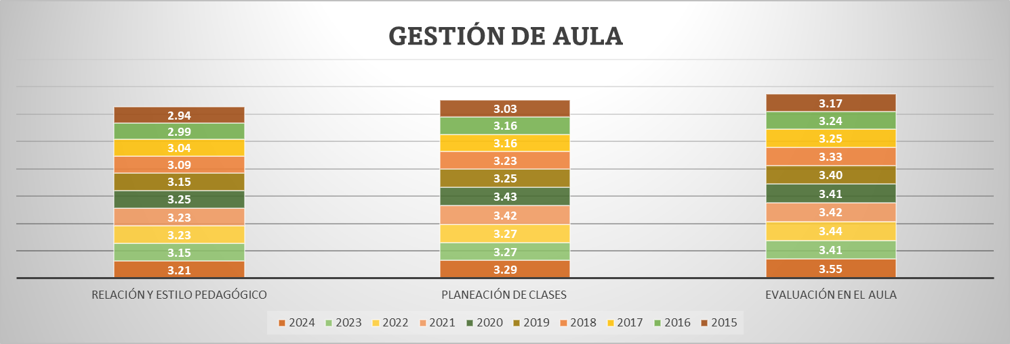
GESTIÓN DE AULA 2024
 | 2024
RELACIÓN Y ESTILO PEDAGÓGICO | 3.2114285714
PLANEACIÓN DE CLASES | 3.2921428571
EVALUACIÓN EN EL AULA | 3.5471428571

 |  | 1
 |  | 2
 |  | 3

 |  | 4

Fuente: Consolidado Autoevaluación Institucional 2024.

Componente con mayor desempeño: Evaluación en el aula: 3.55 Refleja una sólida implementación de estrategias de evaluación formativa y sumativa, alineadas con los objetivos de aprendizaje. Componente con menor desempeño: Relación y estilo pedagógico: 3.21 Aunque no es un valor bajo, sugiere oportunidades para fortalecer la interacción pedagógica y el clima en el aula.

6.1.4.Seguimiento Académico: Hace referencia a definir los resultados de las actividades en términos de asistencia de los estudiantes, calificaciones, pertinencia de la formación recibida, promoción y recuperación de problemas de aprendizaje.

 | ,
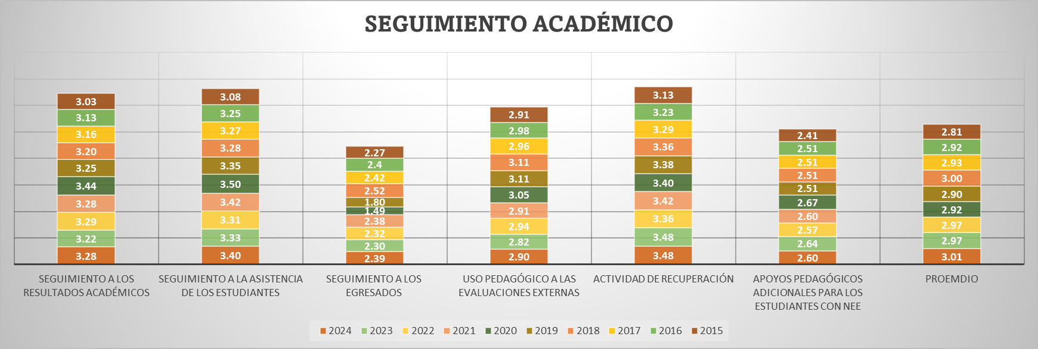

Componente con mayor desempeño:
Actividad de recuperación: 3.48
Refleja una implementación efectiva de estrategias para apoyar a los estudiantes con dificultades académicas.
Componente con menor desempeño:
Seguimiento a los egresados: 2.39
Indica una debilidad en el monitoreo del impacto institucional a largo plazo y en la retroalimentación de los exalumnos.
.

SEGUIMIENTO ACADÉMICO 2024
 | 2024
SEGUIMIENTO A LOS RESULTADOS ACADÉMICOS | 3.2792857143
SEGUIMIENTO A LA ASISTENCIA DE LOS ESTUDIANTES | 3.3985714286
SEGUIMIENTO A LOS EGRESADOS | 2.3928571429
USO PEDAGÓGICO A LAS EVALUACIONES EXTERNAS | 2.9
ACTIVIDAD DE RECUPERACIÓN | 3.4814285714
APOYOS PEDAGÓGICOS ADICIONALES PARA LOS ESTUDIANTES CON NEE | 2.5971428571

Fuente: Consolidado Autoevaluación Institucional 2023.

7. Gestión Administrativa

Gobernación del Tolima Secretaría de Educación del Tolima Dirección Calidad Educativa - Área de Evaluación

7. GESTIÓN ADMINISTRATIVA

Esta área da soporte al trabajo institucional. Tiene a su cargo todos los procesos de apoyo a la gestión académica, la administración de la planta física, los recursos y los servicios, el manejo del talento humano, y el apoyo financiero y contable.
Desea
ver más contenido deslizar hacia abajo..

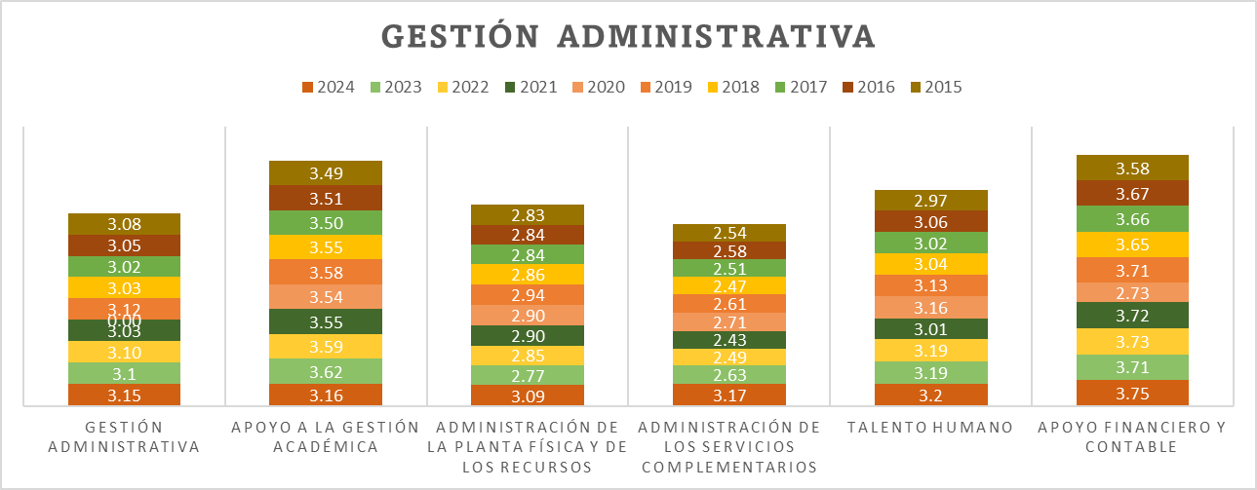
 | 1
 | 2
 | 3
 | 4

Gestión Administrativa: Se ha mantenido estable con una ligera mejora en 2024.

Fuente: Consolidado autoevaluación institucional 2024
GESTIÓN ADMINISTRATIVA. 2024
 | 2024
GESTIÓN ADMINISTRATIVA | 3.15
APOYO A LA GESTIÓN ACADÉMICA | 3.16
ADMINISTRACIÓN DE LA PLANTA FÍSICA Y DE LOS RECURSOS | 3.09
ADMINISTRACIÓN DE LOS SERVICIOS COMPLEMENTARIOS | 3.17
TALENTO HUMANO | 3.2
APOYO FINANCIERO Y CONTABLE | 3.75

Fuente: Consolidado autoevaluación institucional 2024

Fortalezas: Apoyo financiero y contable, y apoyo a la gestión académica han sido los pilares más sólidos. Oportunidades de mejora: Servicios complementarios y planta física, aunque han mejorado, siguen siendo los más rezagados. Tendencia positiva: El año 2024 muestra mejoras en casi todos los componentes, lo que podría reflejar una gestión más integral y eficiente.

7.1. G.A. Componentes

Gobernación del Tolima Secretaría de Educación del Tolima Dirección Calidad Educativa - Área de Evaluación

Desea
ver más contenido deslizar hacia abajo..
7.1.COMPONENTES GESTIÓN ADMINISTRATIVA

7.1.1. Proceso Apoyo a la Gestión Académica: Este proceso hace referencia al apoyo necesario que se brinda a los procesos de matrícula, boletines y carpetas de los estudiantes para lograr un buen funcionamiento de la institución y está integrado por los siguientes componentes: Proceso de matrícula, archivo académico y boletines de calificaciones.

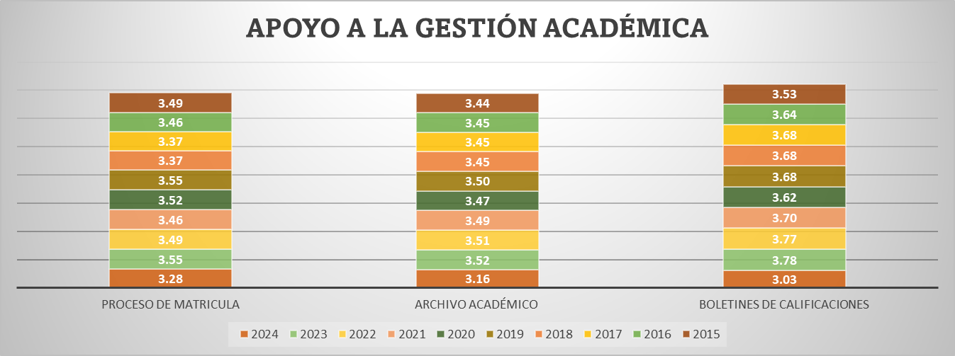
APOYO A LA GESTIÓN ACADÉMICA 2024
 | 2024
PROCESO DE MATRICULA | 3.28
ARCHIVO ACADÉMICO | 3.16
BOLETINES DE CALIFICACIONES | 3.03

 | 1
 | 2
 | 3
 | 4

Fuente: Consolidado autoevaluación institucional 2024.
Proceso de Matrícula (3.28): Nivel alto de desempeño: Indica que el proceso está bien estructurado, es transparente, accesible y eficiente. Concordancia con la Guía 34: Este resultado sugiere que la institución ha avanzado en garantizar el derecho a la educación desde el ingreso, lo cual es un aspecto clave en la dimensión de gestión académica y acceso equitativo. Boletines de Calificaciones (3.03): Nivel medio-alto: Sugiere que los boletines cumplen su función informativa, pero podrían mejorar en claridad, oportunidad o alineación con los criterios de evaluación. en Concordancia con la Guía 34: La guía promueve la comunicación efectiva de los logros de aprendizaje como parte de la gestión pedagógica. Este resultado invita a revisar cómo se comunica el desempeño estudiantil a las familias y estudiantes.
7.1.2. Proceso Administración de la Planta Física y de los Recursos: Este proceso tiene como propósito garantizar las buenas condiciones de infraestructura y dotación para una adecuada prestación de los servicios. Se encuentra integrado por los siguientes componentes: Mantenimiento, adecuación y embellecimiento de la planta física, seguimiento al uso de los espacios, adquisición y mantenimiento de los recursos para el aprendizaje, suministros, dotación y mantenimiento de equipos, seguridad y protección. |  |  | 600000 | 120000

ADMINISTRACIÓN DE LA PLANTA FÍSICA Y DE LOS RECURSOS 2024
 | 2024
MANTENIMIENTO DE LA PLANTA FISICA | 3.3607142857
ADECUACION Y EMBELLECIMIENTO DE LA PLANTA FISICA | 3.3357142857
SEGUIMIENTO AL USO DE ESPACIOS | 3.0571428571
ADQUISICIÓN DE LOS RECURSOS PARA EL APRENDIZAJE | 3.0571428571
MANTENIMIENTO DE LOS RECURSOS PARA EL APRENDIZAJE | 2.8714285714
SUMINISTROS | 3.0571428571
DOTACIÓN Y MANTENIMIENTO DE EQUIPOS | 3.01
SEGURIDAD Y PROTECCIÓN DE LA PLANTA FISICA Y RECURSOS | 2.98
 |  | 1
 |  | 2
 |  | 3
 |  | 4

Fuente: Consolidado autoevaluación institucional 2024.
Mantenimiento de la Planta Física: 3.36 Este resultado refleja una gestión sólida y eficiente en el mantenimiento de la infraestructura escolar. Según la Guía 34 del MEN, este componente es clave para garantizar ambientes seguros, funcionales y adecuados para el aprendizaje, lo cual incide directamente en la permanencia y bienestar de los estudiantes. Mantenimiento de lso recursospara el aprendizaje : 2.87 Este valor indica una oportunidad de mejora significativa en la conservación y sostenibilidad de materiales didácticos, tecnológicos y pedagógicos.

7.1.3. Proceso Administración de los Servicios Complementarios: Asegurar la adecuada prestación de los servicios complementarios disponibles en la institución educativa para facilitar la asistencia de los estudiantes, mejorar sus procesos de aprendizaje y desarrollar sus competencias

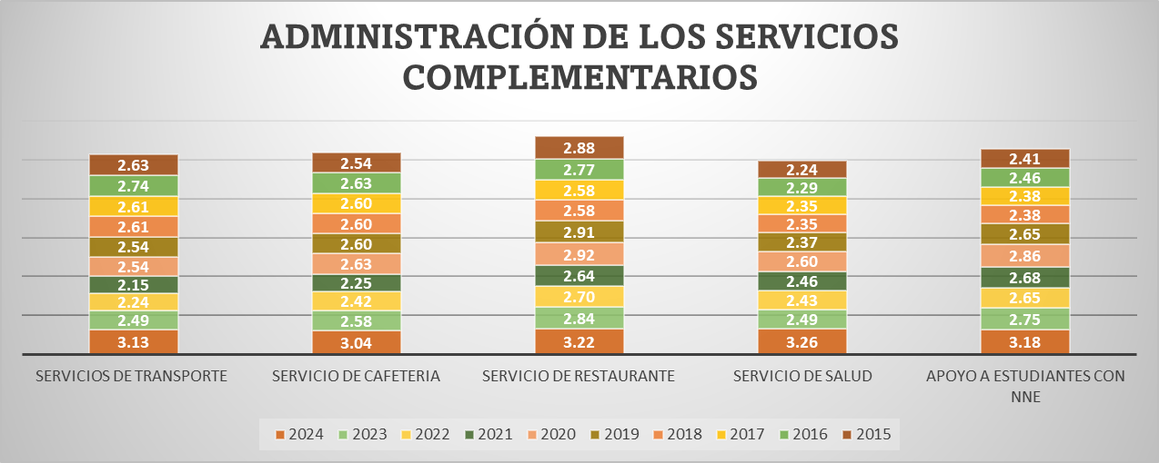
ADMINISTRACIÓN DE LOS SERVICIOS COMPLEMENTARIOS 2024
 | 2024
SERVICIOS DE TRANSPORTE | 3.13
SERVICIO DE CAFETERIA | 3.0371428571
SERVICIO DE RESTAURANTE | 3.2164285714
SERVICIO DE SALUD | 3.2642857143
APOYO A ESTUDIANTES CON NNE | 3.18

Fuente: Consolidado Autoevaluación Institucional 2024.

Servicio de salud: 3.26 Este resultado refleja una gestión sólida y efectiva en la atención a la salud escolar. Servicio de Cafetría: 3.04 Aunque el valor sigue siendo aceptable, es el más bajo entre los servicios evaluados.

7.1.4. . Proceso Talento Humano: Este componente incluye el garantizar buenas condiciones de trabajo y desarrollo profesional a las personas vinculadas al establecimiento educativo. Está integrado por los componentes correspondientes a los perfiles, inducción, formación y capacitación, asignación académica, pertenencia a la institución, evaluación del desempeño, estímulos, apoyo a la investigación, convivencia y manejo de conflictos, bienestar del talento humano.

TALENTO HUMANO 2024
 | 2024
COORDINACIÓN | 2.9537572254
PERFILES | 3.5538150289
INTRODUCCIÓN | 3.1238150289
FORMACIÓN Y CAPACITACIÓN | 2.9992485549
ASIGNACIÓN ACADÉMICA | 3.7634104046
PERTENENCIA A LA INSTITUCIÓN | 3.4821965318
EVALUACIÓN DE DESEMPEÑO | 3.5550289017
ESTÍMULOS | 2.9824277457
APOYO A LA INVESTIGACIÓN | 2.2512138728
CONVIVENCIA Y MANEJO DE CONFLICTO | 3.3630057803

Fuente: Consolidado Autoevaluación Institucional 2024.

Asignación Académica: 3.76 Este resultado refleja una gestión altamente eficiente en la distribución de las responsabilidades académicas del personal docente. Según la Guía 34 del MEN, una asignación académica adecuada garantiza el equilibrio en la carga laboral, mejora la planificación institucional y favorece la calidad del proceso educativo. Apopyo a la investigación: 2.25 Este valor indica una oportunidad de mejora significativa en el fomento de la investigación institucional.

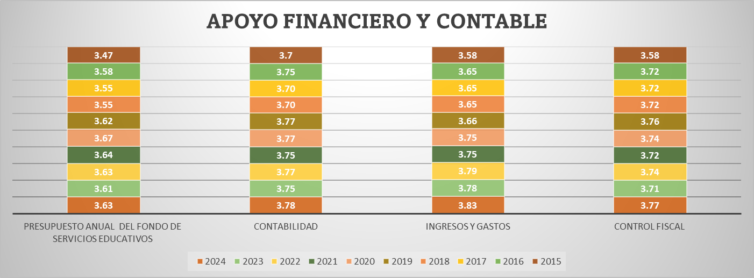
APOYO FINANCIERO Y CONTABLE 2024
 | 2024
PRESUPUESTO ANUAL DEL FONDO DE SERVICIOS EDUCATIVOS | 3.6330935252
CONTABILIDAD | 3.7805755396
INGRESOS Y GASTOS | 3.8309352518
CONTROL FISCAL | 3.7697841727
7.1.5. Proceso Apoyo Financiero y Contable: Este proceso es el encargado de dar soporte financiero y contable, para el adecuado desarrollo de las actividades del establecimiento educativo y está integrado por los siguientes componentes: presupuesto anual del Fondo de Servicios Educativos, contabilidad, ingresos y gastos, y el control fiscal

Fuente: Consolidado Autoevaluación Institucional 2024.
Ingresos y gastos: 3.83 Este resultado refleja una gestión financiera altamente eficiente, con procesos claros de planeación, ejecución y control del presupuesto institucional. Presupuesto anual del Fondo de serevicios educativos : 3.63 Aunque el valor sigue siendo alto, representa el área con mayor oportunidad de mejora relativa. Se recomienda revisar los procedimientos de formulación, seguimiento y evaluación del presupuesto, asegurando su alineación con el Proyecto Educativo Institucional (PEI) y el Plan de Mejoramiento Institucional (PMI).

8. Gestión Comunitaria
 Gobernación del Tolima Secretaría de Educación del Tolima Dirección Calidad Educativa - Área de Evaluación

8. GESTIÓN COMUNITARIA
Desea
ver más contenido deslizar hacia abajo..
Esta gestión se encarga de las relaciones de la institución con la comunidad; así como de la participación y la convivencia, la atención educativa a grupos poblacionales con necesidades especiales bajo una perspectiva de inclusión, y la prevención de riesgos. (Ministerio de Educación Nacional, 2008)

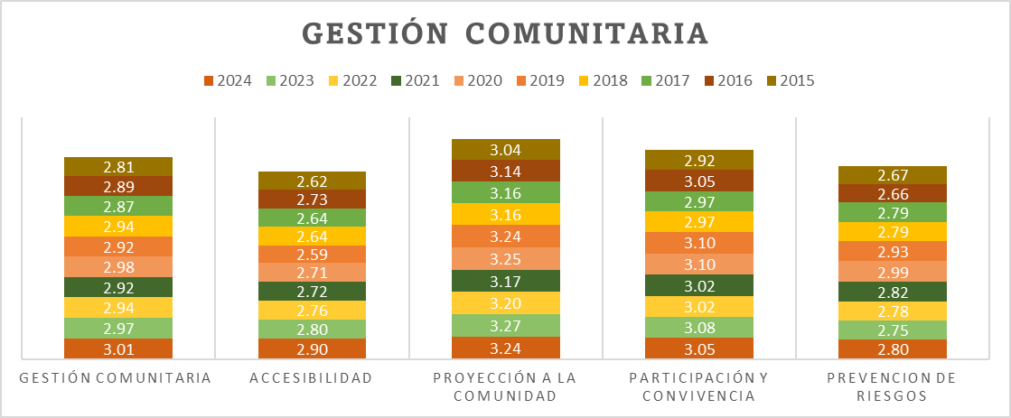

 | 1
 | 2
 | 3
 | 4
Proyección a la Comunidad: 3.24Este resultado refleja una fuerte articulación entre la institución educativa y su entorno social.

Fuente: Consolidado autoevaluación institucional 2024
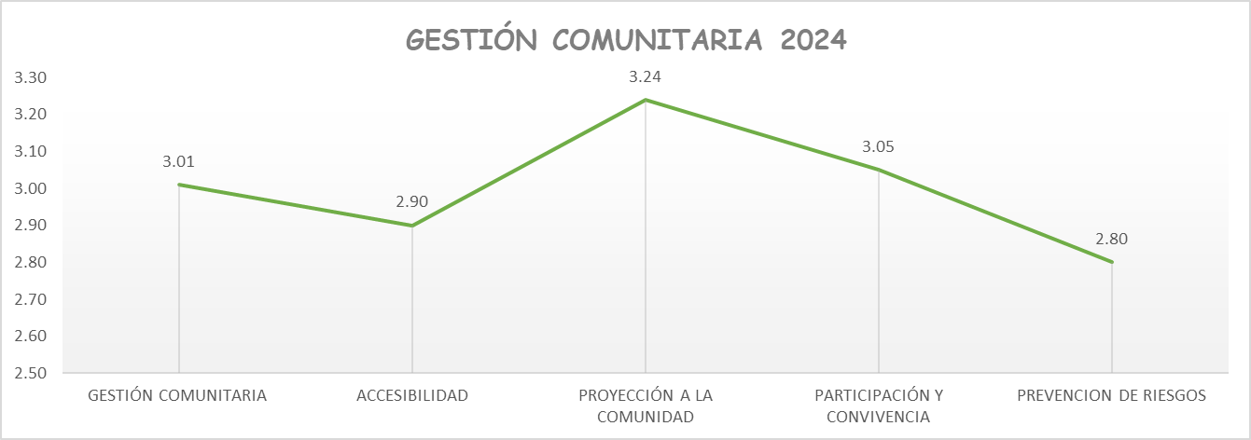

Fuente: Consolidado autoevaluación institucional 2024.

Prevención de Riesgos: 2.80 Aunque ha mostrado una leve mejora respecto a años anteriores, sigue siendo el componente más débil. La Guía 34 enfatiza que este aspecto es esencial para garantizar ambientes escolares seguros, prevenir emergencias y proteger la integridad de la comunidad educativa

8.1. G.C. Componentes

Gobernación del Tolima Secretaría de Educación del Tolima Dirección Calidad Educativa - Área de Evaluación

8.1.COMPONENTES GESTIÓN COMUNITARIA

Desea
ver más contenido deslizar hacia abajo..
Desea
ver más contenido deslizar hacia abajo..
8.1.1. Proceso Accesibilidad: Este proceso busca que todos los estudiantes independientemente de su situación personal, social y cultural reciban una atención apropiada y pertinente que responda a sus expectativas y está compuesto por los siguientes componentes: Atención educativa a grupos poblacionales con necesidades especiales y a personas pertenecientes a grupos étnicos, necesidades y expectativas de los estudiantes, proyectos de vida.

 | 1
 | 2
 | 3
 | 4

ACCESIBILIDAD 2024
 | 2024
ATENCIÓN EDUCATIVA A GRUPOS POBLACIONALES CON NEE | 2.9
ATENCIÓN EDUCATIVA A POBLACION ÉTNICA | 2.86
ATENCIÓN EDUCATIVA A POBLACION AFRODESCENDIENTE | 2.7913669065
ATENCIÓN EDUCATIVA A OTRO TIPO DE POBLACION VULNERABLE | 2.9856115108
NECESIDADES Y EXPECTATIVAS DE LOS ESTUDIANTES | 2.9820143885
APOYO ACADEMICO ESP | 2.871942446
PROYECTOS DE VIDA | 2.9302158273

Fuente: Consolidado autoevaluación institucional 2024.
Atención educativa a otro tipo de población vulnerable: 2.99 Este resultado indica una gestión relativamente sólida en la atención a estudiantes en condiciones de vulnerabilidad distintas a las étnicas o con necesidades educativas especiales (NEE), como víctimas del conflicto, migrantes, población en pobreza extrema, entre otros. Atención educativa a población afrodescendiente : 2.79 Este valor representa una oportunidad de mejora significativa en la implementación de políticas y estrategias pedagógicas que reconozcan y valoren la identidad cultural afrocolombiana.

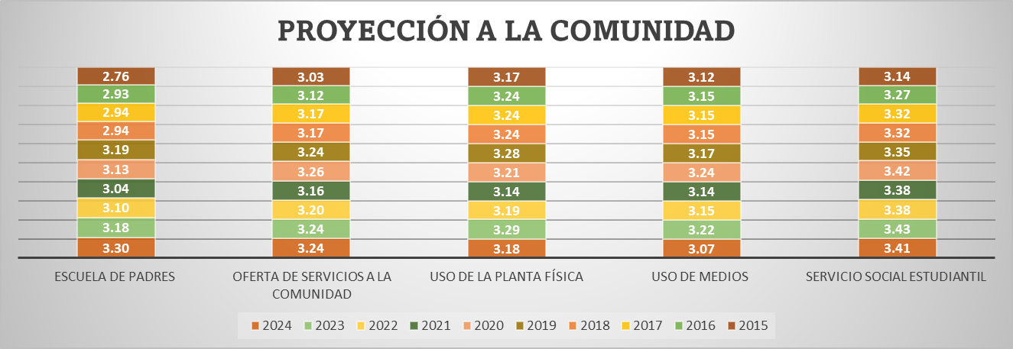
PROYECCIÓN A LA COMUNIDAD 2024
 | 2024
ESCUELA DE PADRES | 3.3014388489
OFERTA DE SERVICIOS A LA COMUNIDAD | 3.2402877698
USO DE LA PLANTA FÍSICA | 3.1791366906
USO DE MEDIOS | 3.07
SERVICIO SOCIAL ESTUDIANTIL | 3.41
8.1.2. Proceso Proyección a la Comunidad: La proyección a la comunidad tiene como objetivo poner a disposición de la comunidad educativa un conjunto de servicios para apoyar su bienestar, sus componentes son: Escuela de padres, oferta de servicios a la comunidad, uso de la planta física y de medios, servicio social estudiantil.

Fuente: Consolidado autoevaluación institucional 2024
Servicio Social Estudiantil: 3.41 Este resultado destaca una implementación sólida de esta estrategia, que según la Guía 34 del MEN, fortalece la formación ciudadana, el compromiso social y la vinculación activa de los estudiantes con su entorno. Un puntaje alto sugiere que las instituciones están promoviendo experiencias significativas de servicio, con acompañamiento pedagógico y articulación con necesidades reales de la comunidad. Uso de Medios: 3.07 Aunque el valor sigue siendo aceptable, es el más bajo entre los componentes evaluados. Este aspecto se refiere al uso de medios de comunicación institucionales (como emisoras escolares, redes sociales, boletines, etc.) para fortalecer la relación con la comunidad.

8.1.3. Proceso Participación y Convivencia: La participación y la convivencia menciona la necesidad de contar con instancias de apoyo a la institución educativa que favorezcan una sana convivencia basada en el respeto por los demás, la tolerancia y la valoración de las diferencias. Este proceso está compuesto por los componentes de participación de estudiantes y padres de familia, asamblea y consejo de padres.

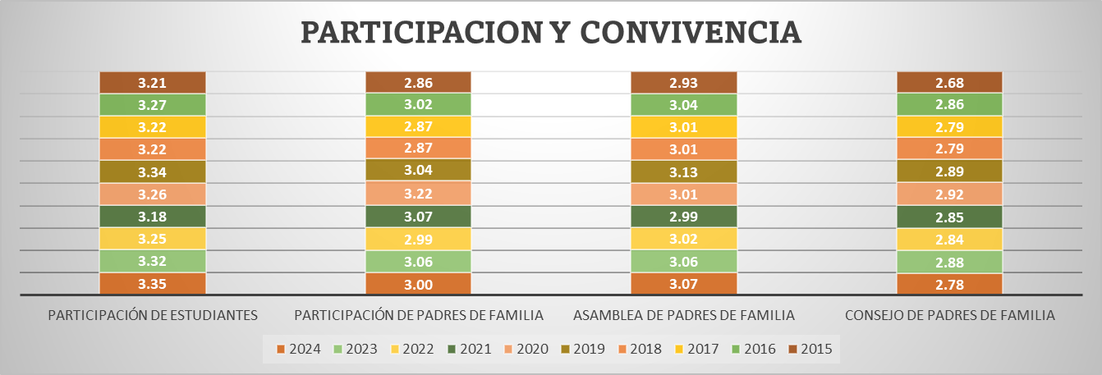
PARTICIPACIÓN Y CONVIVENCIA 2024
 | 2024
PARTICIPACIÓN DE ESTUDIANTES | 3.3532374101
PARTICIPACIÓN DE PADRES DE FAMILIA | 3.0035971223
ASAMBLEA DE PADRES DE FAMILIA | 3.0726618705
CONSEJO DE PADRES DE FAMILIA | 2.7776978417

Fuente: Consolidado Autoevaluación Institucional 2024.
Participación de Estudiantes: 3.35 Este resultado refleja una participación activa y fortalecida de los estudiantes en los espacios institucionales. En concordancia con la Guía 34 del MEN, este indicador evidencia el desarrollo del liderazgo estudiantil, la toma de decisiones compartida y el compromiso con la convivencia escolar. Consejo de Padres de Familia: 2.78 Este valor indica una debilidad en la consolidación de esta instancia como espacio de representación y participación efectiva de las familias. La Guía 34 resalta la importancia de fortalecer el rol de los padres en la vida institucional, promoviendo su formación, acompañamiento y vinculación activa en los procesos educativos.

8.1.4. . Proceso Prevención de Riesgos: Le corresponde disponer de estrategias para prevenir posibles riesgos que podrían afectar el buen funcionamiento de la institución y el bienestar de la comunidad educativa. Está integrado por la Prevención de riesgos físicos, psicosociales y programas de seguridad

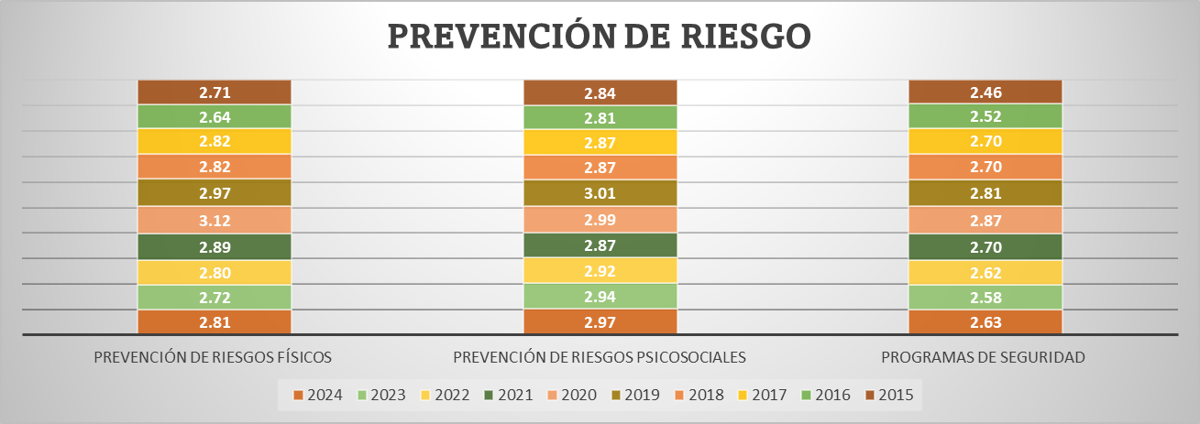
PREVENCIÓN DE RIESGOS 2023
 | 2024
PREVENCIÓN DE RIESGOS FÍSICOS | 2.8122302158
PREVENCIÓN DE RIESGOS PSICOSOCIALES | 2.9669064748
PROGRAMAS DE SEGURIDAD | 2.6316546763

Fuente: Consolidado Autoevaluación Institucional 2024
Prevención de Riesgos Psicosociales: 2.97 Este resultado indica un trabajo relativamente sólido en la identificación y atención de factores que afectan el bienestar emocional, social y psicológico de los estudiantes. Según la Guía 34 del MEN, este componente es clave para promover ambientes escolares seguros, inclusivos y protectores, especialmente frente a situaciones como el acoso escolar, la violencia intrafamiliar o el consumo de sustancias psicoactivas. Programas de Seguridad: 2.63 Este valor refleja una debilidad en la implementación de protocolos y acciones preventivas frente a riesgos físicos, emergencias o amenazas externas.

9. IE en existencia


9. RELACIÓN DE INSTITUCIONES EDUCATIVAS CON ÁREAS DE GESTIÓN EN CATEGORÍA EXISTENCIA, VIGENCIA 2020 - 2024

Desea
ver más contenido deslizar hacia abajo..
 | 2021 |  |  | 2022 |  |  | 2023 |  |  | 2024
 | GESTION DIRECTIVA |  |  | GESTION DIRECTIVA |  |  | GESTION DIRECTIVA |  |  | GESTION DIRECTIVA
 | MUNICIPIO | INSTITUCION EDUCATIVA | Promedio | MUNICIPIO | INSTITUCION EDUCATIVA | Promedio | MUNICIPIO | INSTITUCION EDUCATIVA | Promedio | MUNICIPIO | INSTITUCION EDUCATIVA | Promedio | 1
 | RIOBLANCO | I.E JOSÉ MARÍA CÓRDOBA | 1.6 |  |  |  | LIBANO | I.E CAMPOALEGRE EUCLIDES BARRAGAN MENDEZ | 1.76 | PURIFICACION | I.E CAIRO SOCORRO | 1.81 | 2
 | ATACO | I.E ANTONIO NARIÑO | 1.8 |  |  |  | GUAMO | I.E TECNICA ALBERTO CASTILLA | 1.58 | ATACO | I.E BERLIN | 1.89 | 3
 |  |  |  |  |  |  | COYAIMA | I.E EL PALMAR | 1.75 | ORTEGA | I.E TECNICA OLAYA HERRERA | 1.85 | 4

 | GESTION ACADEMICA |  |  | GESTION ACADEMICA |  |  |  |  |  | 2024
 | MUNICIPIO | INSTITUCION EDUCATIVA | Promedio | MUNICIPIO | INSTITUCION EDUCATIVA | Promedio | GESTION ACADEMICA |  |  | GESTION ACADEMICA
 | RIOBLANCO | I.E JOSÉ MARÍA CÓRDOBA | 1.5 | ATACO | I.E ANTONIO NARIÑO | 1.8 | MUNICIPIO | INSTITUCION EDUCATIVA | Promedio | MUNICIPIO | INSTITUCION EDUCATIVA | Promedio
 | ATACO | I.E ANTONIO NARIÑO | 1.4 | DOLORES | I.E ANTONIA SANTOS | 1.7 | LIBANO | I.E CAMPOALEGRE EUCLIDES BARRAGAN MENDEZ | 1.77 | DOLORES | I.E SAN ANDRES | 1.91
 | VENADILLO | I.E TERESA CAMACHO DE SUAREZ | 1.6 |  |  |  | GUAMO | I.E TECNICA ALBERTO CASTILLA | 1.86
 |  |  |  |  |  |  | DOLORES | I.E ANTONIA SANTOS | 1.82
 |  |  |  |  |  |  |  |  |  | 2024
 | GESTION ADMINISTRATIVA |  |  | GESTION ADMINISTRATIVA |  |  | GESTION ADMINISTRATIVA |  |  | GESTION ADMINISTRATIVA
 | MUNICIPIO | INSTITUCION EDUCATIVA | Promedio | MUNICIPIO | INSTITUCION EDUCATIVA | Promedio | MUNICIPIO | INSTITUCION EDUCATIVA | Promedio | MUNICIPIO | INSTITUCION EDUCATIVA | Promedio
 | RIOBLANCO | I.E JOSÉ MARÍA CÓRDOBA | 1.7 | COYAIMA | I.E EL PALMAR | 1.55 | N/A | N/A | N/A | N/A | N/A | N/A
 | PLANADAS | I.E EL RUBI | 1.8 | PLANADAS | I.E EL RUBI | 1.97
 | COYAIMA | I.E EL PALMAR | 1.7
 | FLANDES | I.E MANUELA OMAÑA | 1.9
 | PRADO | I.E ISLA DEL SOL | 1.9
 | FRESNO | I.E TECNICA NIÑA MARIA | 1.8

 |  |  |  |  |  |  |  |  |  | 2024
 | GESTION DE LA COMUNIDAD |  |  | GESTION DE LA COMUNIDAD |  |  | GESTION DE LA COMUNIDAD |  |  | GESTION DE LA COMUNIDAD
 | MUNICIPIO | INSTITUCION EDUCATIVA | Promedio | MUNICIPIO | INSTITUCION EDUCATIVA | Promedio | MUNICIPIO | INSTITUCION EDUCATIVA | Promedio | MUNICIPIO | INSTITUCION EDUCATIVA | Promedio
 | RIOBLANCO | I.E JOSÉ MARÍA CÓRDOBA | 1.8 | ATACO | I.E ANTONIO NARIÑO | 1.68 | LIBANO | I.E CAMPOALEGRE EUCLIDES BARRAGAN MENDEZ | 1.89 | DOLORES | I.E SAN ANDRES | 1.84
 | ATACO | I.E ANTONIO NARIÑO | 1.5 | CUNDAY | I.E TECNICA LA AURORA | 1.95 | GUAMO | I.E TECNICA ALBERTO CASTILLA | 1.84 | PURIFICACION | I.E CAIRO SOCORRO | 1.58
 | PLANADAS | I.E EL RUBI | 1.5 | GUAMO | I.E TECNICA CAÑADA RODEO | 1.95 | COYAIMA | I.E EL PALMAR | 1.89 | GUAMO | I.E TECNICA CAÑADA RODEO | 1.95
 | FALAN | I.E ALTO DEL ROMPE | 1.7 | LIBANO | I.E CAMPOALEGRE EUCLIDES BARRAGAN MENDEZ | 1.89 | GUAMO | I.E TECNICA CAÑADA RODEO | 1.74 | ATACO | I.E BERLIN | 1.79
 | COYAIMA | I.E EL PALMAR | 1.6 | PLANADAS | I.E EL RUBI | 1.95 | ARMERO | I.E SAN PEDRO | 1.79 | FRESNO | I.E LA AGUADITA | 0.00
 | RONCESVALLES | I.E MANUEL ELKIN PATARROYO | 1.9 | RONCESVALLES | I.E MANUEL ELKIN PATARROYO | 1.84 | CUNDAY | I.E TECNICA LA AURORA | 1.95 | CHAPARRAL | I.E SIMON BOLIVAR | 1.00
 | COYAIMA | I.E NUESTRA SEÑORA DEL CARMEN | 1.7 | SANTA ISABEL | I.E BOLIVAR | 1.42
 | CHAPARRAL | I.E TECNICA CAMACHO ANGARITA | 1.6 | CHAPARRAL | I.E TECNICA CAMACHO ANGARITA | 1.6
 | ORTEGA | I.E TECNICA OLAYA HERRERA | 1.9 | ORTEGA | I.E TECNICA OLAYA HERRERA | 1.9

10. Consolidado x Municipios


10. CONSOLIDADO POR MUNICIPO 2024

ESTABLECIMIENTO EDUCATIVO | GESTIÓN DIRECTIVA | GESTIÓN ACADÉMICA | GESTIÓN ADMINISTRATIVA | GESTIÓN COMUNITARIA
ALPUJARRA | 3.31 | 2.97 | 3.31 | 2.95
I.E TECNICA FELISA SUAREZ DE ORTIZ | 3.44 | 3.23 | 3.29 | 3.32
I.E TECNICA LA ARADA | 3.17 | 2.71 | 3.32 | 2.58
AUTOEVALUACION INSTITUCIONAL 2024 POR INSTITUCIONES EDUCATIVAS MUNICIPIO DE ALPUJARRA
 | GESTIÓN DIRECTIVA | GESTIÓN ACADÉMICA | GESTIÓN ADMINISTRATIVA | GESTIÓN COMUNITARIA
ALPUJARRA | 3.3079365079 | 2.9707792208 | 3.3064516129 | 2.9473684211
I.E TECNICA FELISA SUAREZ DE ORTIZ | 3.4444444444 | 3.2272727273 | 3.2903225806 | 3.3157894737
I.E TECNICA LA ARADA | 3.1714285714 | 2.7142857143 | 3.3225806452 | 2.5789473684

ESTABLECIMIENTO EDUCATIVO | GESTIÓN DIRECTIVA | GESTIÓN ACADÉMICA | GESTIÓN ADMINISTRATIVA | GESTIÓN COMUNITARIA
ALVARADO | 2.28 | 2.03 | 2.15 | 2.05
I.E GENERAL ENRIQUE CAICEDO | 0.00 | 0.00 | 0.00 | 0.00
I.E LA TIGRERA | 3.42 | 3.14 | 3.32 | 3.42
I.E LUIS CARLOS GALAN SARMIENTO | 3.42 | 2.95 | 3.13 | 2.74
AUTOEVALUACION INSTITUCIONAL 2024 POR INSTITUCIONES EDUCATIVAS MUNICIPIO DE ALVARADO
 | GESTIÓN DIRECTIVA | GESTIÓN ACADÉMICA | GESTIÓN ADMINISTRATIVA | GESTIÓN COMUNITARIA
ALVARADO | 2.2777777778 | 2.0303030303 | 2.1505376344 | 2.0526315789
I.E GENERAL ENRIQUE CAICEDO | 0 | 0 | 0 | 0
I.E LA TIGRERA | 3.4166666667 | 3.1363636364 | 3.3225806452 | 3.4210526316
I.E LUIS CARLOS GALAN SARMIENTO | 3.4166666667 | 2.9545454545 | 3.1290322581 | 2.7368421053

ESTABLECIMIENTO EDUCATIVO | GESTIÓN DIRECTIVA | GESTIÓN ACADÉMICA | GESTIÓN ADMINISTRATIVA | GESTIÓN COMUNITARIA
AMBALEMA | 3.11 | 3.33 | 3.13 | 3.22
I.E NICANOR VELASQUEZ ORTIZ | 0.00 | 0.00 | 0.00 | 0.00
I.E TECNICA EL DANUBIO | 3.69 | 3.59 | 3.29 | 3.16
AUTOEVALUACION INSTITUCIONAL 2024 POR INSTITUCIONES EDUCATIVAS MUNICIPIO DE AMBALEMA
 | GESTIÓN DIRECTIVA | GESTIÓN ACADÉMICA | GESTIÓN ADMINISTRATIVA | GESTIÓN COMUNITARIA
AMBALEMA | 3.11 | 3.33 | 3.13 | 3.22
I.E NICANOR VELASQUEZ ORTIZ | 0 | 0 | 0 | 0
I.E TECNICA EL DANUBIO | 3.6944444444 | 3.5909090909 | 3.2903225806 | 3.1578947368

ESTABLECIMIENTO EDUCATIVO | GESTIÓN DIRECTIVA | GESTIÓN ACADÉMICA | GESTIÓN ADMINISTRATIVA | GESTIÓN COMUNITARIA
ANZOATEGUI | 1.06 | 0.91 | 1.09 | 1.05
I.E TECNICA CARLOS BLANCO NASSAR | 0.00 | 0.00 | 0.00 | 0.00
I.E GENERAL ANZOATEGUI | 3.17 | 2.73 | 3.26 | 3.16
I.E TEC AGROPECUARIA JUAN CARLOS BARRAGAN TRONCOSO | 0.00 | 0.00 | 0.00 | 0.00
AUTOEVALUACION INSTITUCIONAL 2024 POR INSTITUCIONES EDUCATIVAS MUNICIPIO DE ANZOATEGUI
 | GESTIÓN DIRECTIVA | GESTIÓN ACADÉMICA | GESTIÓN ADMINISTRATIVA | GESTIÓN COMUNITARIA
ANZOATEGUI | 1.0555555556 | 0.90909090909 | 1.0860215054 | 1.0526315789
I.E TECNICA CARLOS BLANCO NASSAR | 0 | 0 | 0 | 0
I.E GENERAL ANZOATEGUI | 3.1666666667 | 2.7272727273 | 3.2580645161 | 3.1578947368
I.E TEC AGROPECUARIA JUAN CARLOS BARRAGAN TRONCOSO | 0 | 0 | 0 | 0

ESTABLECIMIENTO EDUCATIVO | GESTIÓN DIRECTIVA | GESTIÓN ACADÉMICA | GESTIÓN ADMINISTRATIVA | GESTIÓN COMUNITARIA
ARMERO GUAYBAL | 2.56 | 2.50 | 2.52 | 2.66
I.E TECNICA INSTITUTO ARMERO | 3.75 | 3.91 | 3.81 | 3.84
I.E TECNICA JIMENEZ DE QUESADA | 3.32 | 3.32 | 3.32 | 3.42
I.E FE Y ALEGRIA | 0.00 | 0.00 | 0.00 | 0.00
I.E SAN PEDRO | 3.17 | 2.77 | 2.97 | 3.37
AUTOEVALUACION INSTITUCIONAL 2024 POR INSTITUCIONES EDUCATIVAS MUNICIPIO DE ARMERO GUAYABAL
 | GESTIÓN DIRECTIVA | GESTIÓN ACADÉMICA | GESTIÓN ADMINISTRATIVA | GESTIÓN COMUNITARIA
ARMERO GUAYBAL | 2.5601851852 | 2.5 | 2.5241935484 | 2.6578947368
I.E TECNICA INSTITUTO ARMERO | 3.75 | 3.9090909091 | 3.8064516129 | 3.8421052632
I.E TECNICA JIMENEZ DE QUESADA | 3.3240740741 | 3.3181818182 | 3.3225806452 | 3.4210526316
I.E FE Y ALEGRIA | 0 | 0 | 0 | 0
I.E SAN PEDRO | 3.1666666667 | 2.7727272727 | 2.9677419355 | 3.3684210526

ESTABLECIMIENTO EDUCATIVO | GESTIÓN DIRECTIVA | GESTIÓN ACADÉMICA | GESTIÓN ADMINISTRATIVA | GESTIÓN COMUNITARIA
ATACO | 3.01 | 3.04 | 2.96 | 2.74
I.E TECNICA MARTIN POMALA | 3.54 | 3.47 | 3.26 | 3.16
I.E BERLIN | 1.89 | 2.59 | 2.52 | 1.79
I.E JORGE ELICER GAITAN | 3.53 | 3.27 | 3.03 | 3.26
I.E SANTIAGO PEREZ | 3.47 | 3.09 | 3.16 | 3.05
I.E ANTONIO NARIÑO | 2.61 | 2.77 | 2.84 | 2.42
AUTOEVALUACION INSTITUCIONAL 2024 POR INSTITUCIONES EDUCATIVAS MUNICIPIO DE ATACO
 | GESTIÓN DIRECTIVA | GESTIÓN ACADÉMICA | GESTIÓN ADMINISTRATIVA | GESTIÓN COMUNITARIA
ATACO | 3.0074074074 | 3.0393939394 | 2.9612903226 | 2.7368421053
I.E TECNICA MARTIN POMALA | 3.537037037 | 3.4696969697 | 3.2580645161 | 3.1578947368
I.E BERLIN | 1.8888888889 | 2.5909090909 | 2.5161290323 | 1.7894736842
I.E JORGE ELICER GAITAN | 3.5277777778 | 3.2727272727 | 3.0322580645 | 3.2631578947
I.E SANTIAGO PEREZ | 3.4722222222 | 3.0909090909 | 3.1612903226 | 3.0526315789
I.E ANTONIO NARIÑO | 2.6111111111 | 2.7727272727 | 2.8387096774 | 2.4210526316

ESTABLECIMIENTO EDUCATIVO | GESTIÓN DIRECTIVA | GESTIÓN ACADÉMICA | GESTIÓN ADMINISTRATIVA | GESTIÓN COMUNITARIA
CAJAMARCA | 2.47 | 2.27 | 2.42 | 2.24
I.E ISMAEL PERDOMO | 2.53 | 3.00 | 3.13 | 2.16
I.E TECNICA NUESTRA SEÑORA DEL ROSARIO | 3.42 | 2.33 | 2.94 | 3.11
I.E LA LEONA | 3.64 | 3.23 | 3.19 | 3.37
I.E TECNICA AGROINDUSTRIAL CAJAMARCA | 2.75 | 2.77 | 2.84 | 2.58
I.E ANAIME | 0.00 | 0.00 | 0.00 | 0.00
AUTOEVALUACION INSTITUCIONAL 2024 POR INSTITUCIONES EDUCATIVAS MUNICIPIO DE CAJAMARCA
 | GESTIÓN DIRECTIVA | GESTIÓN ACADÉMICA | GESTIÓN ADMINISTRATIVA | GESTIÓN COMUNITARIA
CAJAMARCA | 2.4675438596 | 2.2666666667 | 2.4193548387 | 2.2421052632
I.E ISMAEL PERDOMO | 2.5277777778 | 3 | 3.1290322581 | 2.1578947368
I.E TECNICA NUESTRA SEÑORA DEL ROSARIO | 3.4210526316 | 2.3333333333 | 2.935483871 | 3.1052631579
I.E LA LEONA | 3.6388888889 | 3.2272727273 | 3.1935483871 | 3.3684210526
I.E TECNICA AGROINDUSTRIAL CAJAMARCA | 2.75 | 2.7727272727 | 2.8387096774 | 2.5789473684
I.E ANAIME | 0 | 0 | 0 | 0

ESTABLECIMIENTO EDUCATIVO | GESTIÓN DIRECTIVA | GESTIÓN ACADÉMICA | GESTIÓN ADMINISTRATIVA | GESTIÓN COMUNITARIA
CARMEN DE APICALA | 3.50 | 3.50 | 3.52 | 3.42
I.E PEDRO PABON PARGA | 3.50 | 3.50 | 3.52 | 3.42
AUTOEVALUACION INSTITUCIONAL 2024 POR INSTITUCIONES EDUCATIVAS MUNICIPIO DE CARMEN DE APICALA
 | GESTIÓN DIRECTIVA | GESTIÓN ACADÉMICA | GESTIÓN ADMINISTRATIVA | GESTIÓN COMUNITARIA
CARMEN DE APICALA | 3.5 | 3.5 | 3.5161290323 | 3.4210526316
I.E PEDRO PABON PARGA

ESTABLECIMIENTO EDUCATIVO | GESTIÓN DIRECTIVA | GESTIÓN ACADÉMICA | GESTIÓN ADMINISTRATIVA | GESTIÓN COMUNITARIA
CASABIANCA | 2.34 | 2.29 | 2.38 | 2.37
I.E TECNICA GENERAL JOSE JOAQUIN GARCIA | 3.72 | 3.73 | 3.81 | 3.79
I.E ANTONIO NARIÑO | 3.30 | 3.14 | 3.32 | 3.32
I.E MARCO FIDEL SUAREZ | 0.00 | 0.00 | 0.00 | 0.00
AUTOEVALUACION INSTITUCIONAL 2024 POR INSTITUCIONES EDUCATIVAS MUNICIPIO DE CASABIANCA
 | GESTIÓN DIRECTIVA | GESTIÓN ACADÉMICA | GESTIÓN ADMINISTRATIVA | GESTIÓN COMUNITARIA
CASABIANCA | 2.3395061728 | 2.2878787879 | 2.376344086 | 2.3684210526
I.E TECNICA GENERAL JOSE JOAQUIN GARCIA | 3.7222222222 | 3.7272727273 | 3.8064516129 | 3.7894736842
I.E ANTONIO NARIÑO | 3.2962962963 | 3.1363636364 | 3.3225806452 | 3.3157894737
I.E MARCO FIDEL SUAREZ | 0 | 0 | 0 | 0

ESTABLECIMIENTO EDUCATIVO | GESTIÓN DIRECTIVA | GESTIÓN ACADÉMICA | GESTIÓN ADMINISTRATIVA | GESTIÓN COMUNITARIA
CHAPARRAL | 3.14 | 3.00 | 3.10 | 2.70
I.E NUESTRA SEÑORA DEL ROSARIO | 3.86 | 3.18 | 3.32 | 3.89
I.E TECNICA MEDALLA MILAGROSA | 3.06 | 3.09 | 3.16 | 3.42
I.E TECNICA SOLEDAD MEDINA | 2.69 | 3.14 | 3.19 | 2.95
I.E MANUEL MURILLO TORO | 3.31 | 3.14 | 3.29 | 3.16
I.E LAGUNILLA | 2.17 | 2.23 | 2.48 | 2.26
I.E SIMON BOLIVAR | 3.03 | 3.05 | 3.16 | 1.00
I.E TECNICA ALVARO MOLINA | 3.61 | 3.09 | 3.00 | 2.47
I.E LA RISALDA | 3.19 | 3.27 | 3.23 | 2.95
I.E TECNICA CAMACHO ANGARITA | 3.31 | 2.82 | 3.06 | 2.16

AUTOEVALUACION INSTITUCIONAL 2024 POR INSTITUCIONES EDUCATIVAS MUNICIPIO DE CHAPARRAL
 | GESTIÓN DIRECTIVA | GESTIÓN ACADÉMICA | GESTIÓN ADMINISTRATIVA | GESTIÓN COMUNITARIA
CHAPARRAL | 3.1358024691 | 3 | 3.1003584229 | 2.6959064327
I.E NUESTRA SEÑORA DEL ROSARIO | 3.8611111111 | 3.1818181818 | 3.3225806452 | 3.8947368421
I.E TECNICA MEDALLA MILAGROSA | 3.0555555556 | 3.0909090909 | 3.1612903226 | 3.4210526316
I.E TECNICA SOLEDAD MEDINA | 2.6944444444 | 3.1363636364 | 3.1935483871 | 2.9473684211
I.E MANUEL MURILLO TORO | 3.3055555556 | 3.1363636364 | 3.2903225806 | 3.1578947368
I.E LAGUNILLA | 2.1666666667 | 2.2272727273 | 2.4838709677 | 2.2631578947
I.E SIMON BOLIVAR | 3.0277777778 | 3.0454545455 | 3.1612903226 | 1
I.E TECNICA ALVARO MOLINA | 3.6111111111 | 3.0909090909 | 3 | 2.4736842105
I.E LA RISALDA | 3.1944444444 | 3.2727272727 | 3.2258064516 | 2.9473684211
I.E TECNICA CAMACHO ANGARITA | 3.3055555556 | 2.8181818182 | 3.064516129 | 2.1578947368

ESTABLECIMIENTO EDUCATIVO | GESTIÓN DIRECTIVA | GESTIÓN ACADÉMICA | GESTIÓN ADMINISTRATIVA | GESTIÓN COMUNITARIA
COELLO | 3.09 | 2.90 | 2.92 | 2.86
I.E SIMON BOLIVAR | 3.22 | 3.41 | 3.26 | 3.21
I.E TECNICA LA VEGA DE LOS PADRES | 3.56 | 2.95 | 3.10 | 3.21
I.E CARLOS LLERAS RESTREPO | 3.06 | 2.73 | 2.81 | 2.63
I.E MARCO FIDEL SUAREZ | 2.53 | 2.50 | 2.52 | 2.37

AUTOEVALUACION INSTITUCIONAL 2024 POR INSTITUCIONES EDUCATIVAS MUNICIPIO DE COELLO
 | GESTIÓN DIRECTIVA | GESTIÓN ACADÉMICA | GESTIÓN ADMINISTRATIVA | GESTIÓN COMUNITARIA
COELLO | 3.0902777778 | 2.8977272727 | 2.9193548387 | 2.8552631579
I.E SIMON BOLIVAR | 3.2222222222 | 3.4090909091 | 3.2580645161 | 3.2105263158
I.E TECNICA LA VEGA DE LOS PADRES | 3.5555555556 | 2.9545454545 | 3.0967741935 | 3.2105263158
I.E CARLOS LLERAS RESTREPO | 3.0555555556 | 2.7272727273 | 2.8064516129 | 2.6315789474
I.E MARCO FIDEL SUAREZ | 2.5277777778 | 2.5 | 2.5161290323 | 2.3684210526

ESTABLECIMIENTO EDUCATIVO | GESTIÓN DIRECTIVA | GESTIÓN ACADÉMICA | GESTIÓN ADMINISTRATIVA | GESTIÓN COMUNITARIA
COYAIMA | 2.21 | 2.17 | 2.14 | 2.18
I.E TECNICA AGROINDUSTRIAL JUAN XXIII | 3.11 | 3.18 | 3.16 | 3.00
I.E COYARCÓ | 2.42 | 2.36 | 2.48 | 2.58
I.E SANTA MARTA | 3.33 | 3.00 | 3.13 | 3.37
I.E NUESTRA SEÑORA DEL CARMEN | 2.75 | 3.00 | 2.55 | 2.84
I.E EL PALMAR | 0.00 | 0.00 | 0.00 | 0.00
I.E TOTARCO DINDE | 2.94 | 3.27 | 3.06 | 2.95
I.E GUILLERMO ANGULO GOMEZ | 2.64 | 2.09 | 2.32 | 2.05
I.E ZARAGOZA TAMARINDO | 0.00 | 0.00 | 0.00 | 0.00
I.E JUAN LOZANO SANCHEZ | 3.81 | 3.55 | 3.55 | 3.74
I.E TECNICA SAN MIGUEL | 3.31 | 3.45 | 3.29 | 3.42
I.E CHENCHE BALSILLAS | 0.00 | 0.00 | 0.00 | 0.00

AUTOEVALUACION INSTITUCIONAL 2024 POR INSTITUCIONES EDUCATIVAS MUNICIPIO DE COYAIMA
 | GESTIÓN DIRECTIVA | GESTIÓN ACADÉMICA | GESTIÓN ADMINISTRATIVA | GESTIÓN COMUNITARIA
COYAIMA | 2.2090909091 | 2.1739669421 | 2.1402026126 | 2.1775119617
I.E TECNICA AGROINDUSTRIAL JUAN XXIII | 3.1111111111 | 3.1818181818 | 3.1612903226 | 3
I.E COYARCÓ | 2.4166666667 | 2.3636363636 | 2.4838709677 | 2.5789473684
I.E SANTA MARTA | 3.3277777778 | 3.0045454545 | 3.1258064516 | 3.3736842105
I.E NUESTRA SEÑORA DEL CARMEN | 2.75 | 3 | 2.5483870968 | 2.8421052632
I.E EL PALMAR | 0 | 0 | 0 | 0
I.E TOTARCO DINDE | 2.9444444444 | 3.2727272727 | 3.064516129 | 2.9473684211
I.E GUILLERMO ANGULO GOMEZ | 2.6388888889 | 2.0909090909 | 2.3225806452 | 2.0526315789
I.E ZARAGOZA TAMARINDO | 0 | 0 | 0 | 0
I.E JUAN LOZANO SANCHEZ | 3.8055555556 | 3.5454545455 | 3.5454545455 | 3.7368421053
I.E TECNICA SAN MIGUEL | 3.3055555556 | 3.4545454545 | 3.2903225806 | 3.4210526316
I.E CHENCHE BALSILLAS | 0 | 0 | 0 | 0

ESTABLECIMIENTO EDUCATIVO | GESTIÓN DIRECTIVA | GESTIÓN ACADÉMICA | GESTIÓN ADMINISTRATIVA | GESTIÓN COMUNITARIA
CUNDAY | 3.45 | 3.10 | 3.35 | 2.93
I.ESAN ANTONIO | 3.78 | 3.36 | 3.52 | 3.84
I.E VARSOVIA LA FLORIDA | 3.72 | 3.90 | 3.71 | 2.84
I.E SAN AGUSTIN | 3.50 | 2.36 | 3.39 | 2.95
I.E TECNICA LA AURORA | 2.81 | 2.77 | 2.77 | 2.11

AUTOEVALUACION INSTITUCIONAL 2024 POR INSTITUCIONES EDUCATIVAS MUNICIPIO DE CUNDAY
 | GESTIÓN DIRECTIVA | GESTIÓN ACADÉMICA | GESTIÓN ADMINISTRATIVA | GESTIÓN COMUNITARIA
CUNDAY | 3.4513888889 | 3.1011904762 | 3.3467741935 | 2.9342105263
I.ESAN ANTONIO | 3.7777777778 | 3.3636363636 | 3.5161290323 | 3.8421052632
I.E VARSOVIA LA FLORIDA | 3.7222222222 | 3.9047619048 | 3.7096774194 | 2.8421052632
I.E SAN AGUSTIN | 3.5 | 2.3636363636 | 3.3870967742 | 2.9473684211
I.E TECNICA LA AURORA | 2.8055555556 | 2.7727272727 | 2.7741935484 | 2.1052631579

ESTABLECIMIENTO EDUCATIVO | GESTIÓN DIRECTIVA | GESTIÓN ACADÉMICA | GESTIÓN ADMINISTRATIVA | GESTIÓN COMUNITARIA
DOLORES | 1.09 | 1.06 | 1.17 | 1.00
I.E ANTONIA SANTOS | 2.08 | 2.32 | 2.52 | 2.16
I.E SAN ANDRES | 2.30 | 1.91 | 2.16 | 1.84
I.E TECNICA SAN JOSE | 0.00 | 0.00 | 0.00 | 0.00
I.E SAN PEDRO | 0.00 | 0.00 | 0.00 | 0.00

AUTOEVALUACION INSTITUCIONAL 2024 POR INSTITUCIONES EDUCATIVAS MUNICIPIO DE DOLORES
 | GESTIÓN DIRECTIVA | GESTIÓN ACADÉMICA | GESTIÓN ADMINISTRATIVA | GESTIÓN COMUNITARIA
DOLORES | 1.0949074074 | 1.0568181818 | 1.1693548387 | 1
I.E ANTONIA SANTOS | 2.0833333333 | 2.3181818182 | 2.5161290323 | 2.1578947368
I.E SAN ANDRES | 2.2962962963 | 1.9090909091 | 2.1612903226 | 1.8421052632
I.E TECNICA SAN JOSE | 0 | 0 | 0 | 0
I.E SAN PEDRO | 0 | 0 | 0 | 0

ESTABLECIMIENTO EDUCATIVO | GESTIÓN DIRECTIVA | GESTIÓN ACADÉMICA | GESTIÓN ADMINISTRATIVA | GESTIÓN COMUNITARIA
ESPINAL | 1.60 | 1.59 | 1.62 | 1.49
I.E SAN ISIDORO | 3.42 | 3.05 | 3.16 | 3.05
I.E TECNICA FELIX TIBERIO GUZMAN | 2.92 | 3.00 | 3.03 | 2.74
I.E TECNICA NUESTRA SEÑORA DE FATIMA | 0.00 | 0.00 | 0.00 | 0.00
I.E TECN MARIANO SANCHEZ ANDRADE | 0.00 | 0.00 | 0.00 | 0.00
I.E RAFAEL URIBE URIBE | 0.00 | 0.00 | 0.00 | 0.00
I.E PATIO BONITO | 2.97 | 3.18 | 3.23 | 2.47
I.E DINDALITO CENTRO | 2.71 | 2.55 | 2.71 | 2.53
I.E TECNICA GUASIMAL | 2.42 | 2.55 | 2.48 | 2.63
I.E TECNICA SAN LUIS GONZAGA | 0.00 | 0.00 | 0.00 | 0.00

AUTOEVALUACION INSTITUCIONAL 2024 POR INSTITUCIONES EDUCATIVAS MUNICIPIO DE ESPINAL
 | GESTIÓN DIRECTIVA | GESTIÓN ACADÉMICA | GESTIÓN ADMINISTRATIVA | GESTIÓN COMUNITARIA
ESPINAL | 1.6040564374 | 1.5909090909 | 1.623655914 | 1.4912280702
I.E SAN ISIDORO | 3.4166666667 | 3.0454545455 | 3.1612903226 | 3.0526315789
I.E TECNICA FELIX TIBERIO GUZMAN | 2.9166666667 | 3 | 3.0322580645 | 2.7368421053
I.E TECNICA NUESTRA SEÑORA DE FATIMA | 0 | 0 | 0 | 0
I.E TECN MARIANO SANCHEZ ANDRADE | 0 | 0 | 0 | 0
I.E RAFAEL URIBE URIBE | 0 | 0 | 0 | 0
I.E PATIO BONITO | 2.9722222222 | 3.1818181818 | 3.2258064516 | 2.4736842105
I.E DINDALITO CENTRO | 2.7142857143 | 2.5454545455 | 2.7096774194 | 2.5263157895
I.E TECNICA GUASIMAL | 2.4166666667 | 2.5454545455 | 2.4838709677 | 2.6315789474
I.E TECNICA SAN LUIS GONZAGA | 0 | 0 | 0 | 0

ESTABLECIMIENTO EDUCATIVO | GESTIÓN DIRECTIVA | GESTIÓN ACADÉMICA | GESTIÓN ADMINISTRATIVA | GESTIÓN COMUNITARIA
FALAN | 2.24 | 2.27 | 2.30 | 2.21
I.E ALTO DEL ROMPE | 2.92 | 3.09 | 3.10 | 2.95
I.E NORMAL SUPERIOR FABIO LOZANO TORRIJOS | 3.81 | 3.73 | 3.81 | 3.68
I.E DIEGO FALLON | 0.00 | 0.00 | 0.00 | 0.00

AUTOEVALUACION INSTITUCIONAL 2024 POR INSTITUCIONES EDUCATIVAS MUNICIPIO DE FALAN
 | GESTIÓN DIRECTIVA | GESTIÓN ACADÉMICA | GESTIÓN ADMINISTRATIVA | GESTIÓN COMUNITARIA
FALAN | 2.2407407407 | 2.2727272727 | 2.3010752688 | 2.2105263158
I.E ALTO DEL ROMPE | 2.9166666667 | 3.0909090909 | 3.0967741935 | 2.9473684211
I.E NORMAL SUPERIOR FABIO LOZANO TORRIJOS | 3.8055555556 | 3.7272727273 | 3.8064516129 | 3.6842105263
I.E DIEGO FALLON | 0 | 0 | 0 | 0

ESTABLECIMIENTO EDUCATIVO | GESTIÓN DIRECTIVA | GESTIÓN ACADÉMICA | GESTIÓN ADMINISTRATIVA | GESTIÓN COMUNITARIA
FLANDES | 1.65 | 1.65 | 1.69 | 1.67
I.E EDUCATIVA LA PAZ NO 1 | 0.00 | 0.00 | 0.00 | 0.00
I.E MANUELA OMAÑA | 0.00 | 0.00 | 0.00 | 0.00
I.E TECNICA JORGE ELIECER GAITAN | 3.11 | 3.41 | 3.48 | 3.05
I.E MARIA INMACULADA | 3.47 | 3.18 | 3.29 | 3.63
AUTOEVALUACION INSTITUCIONAL 2024 POR INSTITUCIONES EDUCATIVAS MUNICIPIO DE FLANDES
 | GESTIÓN DIRECTIVA | GESTIÓN ACADÉMICA | GESTIÓN ADMINISTRATIVA | GESTIÓN COMUNITARIA
FLANDES | 1.6458333333 | 1.6477272727 | 1.6935483871 | 1.6710526316
I.E EDUCATIVA LA PAZ NO 1 | 0 | 0 | 0 | 0
I.E MANUELA OMAÑA | 0 | 0 | 0 | 0
I.E TECNICA JORGE ELIECER GAITAN | 3.1111111111 | 3.4090909091 | 3.4838709677 | 3.0526315789
I.E MARIA INMACULADA | 3.4722222222 | 3.1818181818 | 3.2903225806 | 3.6315789474

ESTABLECIMIENTO EDUCATIVO | GESTIÓN DIRECTIVA | GESTIÓN ACADÉMICA | GESTIÓN ADMINISTRATIVA | GESTIÓN COMUNITARIA
FRESNO | 2.13 | 1.95 | 2.08 | 1.72
I.E TECNICA MARIA AUXILIADORA | 3.55 | 3.36 | 3.45 | 3.58
I.E TECNICA NIÑA MARIA | 0.00 | 0.00 | 0.00 | 0.00
I.E TECNICA SAN JOSE | 0.00 | 0.00 | 0.00 | 0.00
I.E FERNANDO GONZALES MESA | 0.00 | 0.00 | 0.00 | 0.00
I.E LA AGUADITA | 3.50 | 2.59 | 2.74 | 0.00
I.E TECNICA AGROPECUARIA EL GUAYABO | 2.72 | 2.91 | 3.19 | 3.16
I.E REAL CAMPESTRE LA SAGRADA FAMILIA | 3.67 | 3.45 | 3.84 | 3.79
I.E TECN AGROP NUESTRA SEÑORA DE LA ASUNCION | 3.64 | 3.27 | 3.39 | 3.26
AUTOEVALUACION INSTITUCIONAL 2024 POR INSTITUCIONES EDUCATIVAS MUNICIPIO DE FRESNO
 | GESTIÓN DIRECTIVA | GESTIÓN ACADÉMICA | GESTIÓN ADMINISTRATIVA | GESTIÓN COMUNITARIA
FRESNO | 2.1342592593 | 1.9488636364 | 2.0766129032 | 1.7236842105
I.E TECNICA MARIA AUXILIADORA | 3.5462962963 | 3.3636363636 | 3.4516129032 | 3.5789473684
I.E TECNICA NIÑA MARIA | 0 | 0 | 0 | 0
I.E TECNICA SAN JOSE | 0 | 0 | 0 | 0
I.E FERNANDO GONZALES MESA | 0 | 0 | 0 | 0
I.E LA AGUADITA | 3.5 | 2.5909090909 | 2.7419354839 | 0
I.E TECNICA AGROPECUARIA EL GUAYABO | 2.7222222222 | 2.9090909091 | 3.1935483871 | 3.1578947368
I.E REAL CAMPESTRE LA SAGRADA FAMILIA | 3.6666666667 | 3.4545454545 | 3.8387096774 | 3.7894736842
I.E TECN AGROP NUESTRA SEÑORA DE LA ASUNCION | 3.6388888889 | 3.2727272727 | 3.3870967742 | 3.2631578947

ESTABLECIMIENTO EDUCATIVO | GESTIÓN DIRECTIVA | GESTIÓN ACADÉMICA | GESTIÓN ADMINISTRATIVA | GESTIÓN COMUNITARIA
GUAMO | 2.30 | 2.07 | 2.16 | 2.08
I.E TECNICA COMERCIAL CALDAS | 3.78 | 3.50 | 3.42 | 2.95
I.E SOR JOSEFA DEL CASTILLO | 3.58 | 2.59 | 2.81 | 3.00
I.E TECNICA INDUSTRIAL SIMON BOLIVAR | 0.00 | 0.00 | 0.00 | 0.00
I.E LAS MERCEDES CAPILLA | 3.44 | 3.36 | 3.42 | 3.42
I.E TECNICA ALBERTO CASTILLA | 2.92 | 2.95 | 3.23 | 3.26
I.E TECNICA LA CHAMBA | 0.00 | 0.00 | 0.00 | 0.00
I.E TECNICA CAÑADA RODEO | 2.39 | 2.09 | 2.23 | 1.95

AUTOEVALUACION INSTITUCIONAL 2024 POR INSTITUCIONES EDUCATIVAS MUNICIPIO DE GUAMO
 | GESTIÓN DIRECTIVA | GESTIÓN ACADÉMICA | GESTIÓN ADMINISTRATIVA | GESTIÓN COMUNITARIA
GUAMO | 2.3015873016 | 2.0714285714 | 2.1566820276 | 2.0827067669
I.E TECNICA COMERCIAL CALDAS | 3.7777777778 | 3.5 | 3.4193548387 | 2.9473684211
I.E SOR JOSEFA DEL CASTILLO | 3.5833333333 | 2.5909090909 | 2.8064516129 | 3
I.E TECNICA INDUSTRIAL SIMON BOLIVAR | 0 | 0 | 0 | 0
I.E LAS MERCEDES CAPILLA | 3.4444444444 | 3.3636363636 | 3.4193548387 | 3.4210526316
I.E TECNICA ALBERTO CASTILLA | 2.9166666667 | 2.9545454545 | 3.2258064516 | 3.2631578947
I.E TECNICA LA CHAMBA | 0 | 0 | 0 | 0
I.E TECNICA CAÑADA RODEO | 2.3888888889 | 2.0909090909 | 2.2258064516 | 1.9473684211

ESTABLECIMIENTO EDUCATIVO | GESTIÓN DIRECTIVA | GESTIÓN ACADÉMICA | GESTIÓN ADMINISTRATIVA | GESTIÓN COMUNITARIA
HERVEO | 3.42 | 3.37 | 3.39 | 3.33
I.E TECNICA MARCO FIDEL SUAREZ | 3.00 | 3.10 | 2.84 | 2.74
I.E ALFONSO DAZA AGUIRRE | 3.67 | 3.73 | 3.84 | 3.63
I.E JUAN XXIII | 3.58 | 3.27 | 3.48 | 3.63

AUTOEVALUACION INSTITUCIONAL 2024 POR INSTITUCIONES EDUCATIVAS MUNICIPIO DE HERVEO
 | GESTIÓN DIRECTIVA | GESTIÓN ACADÉMICA | GESTIÓN ADMINISTRATIVA | GESTIÓN COMUNITARIA
HERVEO | 3.4166666667 | 3.3650793651 | 3.3870967742 | 3.3333333333
I.E TECNICA MARCO FIDEL SUAREZ | 3 | 3.0952380952 | 2.8387096774 | 2.7368421053
I.E ALFONSO DAZA AGUIRRE | 3.6666666667 | 3.7272727273 | 3.8387096774 | 3.6315789474
I.E JUAN XXIII | 3.5833333333 | 3.2727272727 | 3.4838709677 | 3.6315789474

ESTABLECIMIENTO EDUCATIVO | GESTIÓN DIRECTIVA | GESTIÓN ACADÉMICA | GESTIÓN ADMINISTRATIVA | GESTIÓN COMUNITARIA
HONDA | 1.79 | 1.72 | 1.76 | 1.72
I.E TECNICA ALFONSO PALACIO RUDAS | 0.00 | 0.00 | 0.00 | 0.00
I.E ALFONSO LOPEZ PUMAREJO | 0.00 | 0.00 | 0.00 | 0.00
I.E TECNICA GENERAL SANTANDER | 0.00 | 0.00 | 0.00 | 0.00
I.E TECNICA JUAN MANUEL RUDAS | 3.44 | 3.57 | 3.63 | 3.42
I.E ANTONIO HERRAN ZALDUA | 3.89 | 3.68 | 3.71 | 3.58
I.E LUIS CARLOS GALAN SARMIENTO | 3.40 | 3.09 | 3.19 | 3.32

AUTOEVALUACION INSTITUCIONAL 2024 POR INSTITUCIONES EDUCATIVAS MUNICIPIO DE HONDA
 | GESTIÓN DIRECTIVA | GESTIÓN ACADÉMICA | GESTIÓN ADMINISTRATIVA | GESTIÓN COMUNITARIA
HONDA | 1.7880355846 | 1.7242424242 | 1.7559139785 | 1.7192982456
I.E TECNICA ALFONSO PALACIO RUDAS | 0 | 0 | 0 | 0
I.E ALFONSO LOPEZ PUMAREJO | 0 | 0 | 0 | 0
I.E TECNICA GENERAL SANTANDER | 0 | 0 | 0 | 0
I.E TECNICA JUAN MANUEL RUDAS | 3.4411764706 | 3.5727272727 | 3.6322580645 | 3.4210526316
I.E ANTONIO HERRAN ZALDUA | 3.8888888889 | 3.6818181818 | 3.7096774194 | 3.5789473684
I.E LUIS CARLOS GALAN SARMIENTO | 3.3981481481 | 3.0909090909 | 3.1935483871 | 3.3157894737

ESTABLECIMIENTO EDUCATIVO | GESTIÓN DIRECTIVA | GESTIÓN ACADÉMICA | GESTIÓN ADMINISTRATIVA | GESTIÓN COMUNITARIA
ICONONZO | 0.94 | 0.98 | 1.01 | 1.03
I.E NORMAL SUPERIOR | 0.00 | 0.00 | 0.00 | 0.00
I.E TECN NUESTRA SEÑORA DE LAS MERCEDES | 0.00 | 0.00 | 0.00 | 0.00
I.E FRANCISCO SAENZ | 0.00 | 0.00 | 0.00 | 0.00
I.E LA FILA | 2.81 | 3.32 | 3.32 | 3.37
I.E PANAMERICANA | 2.86 | 2.59 | 2.74 | 2.79
I.E EL TRIUNFO | 0.00 | 0.00 | 0.00 | 0.00

AUTOEVALUACION INSTITUCIONAL 2024 POR INSTITUCIONES EDUCATIVAS MUNICIPIO DE ICONONZO
 | GESTIÓN DIRECTIVA | GESTIÓN ACADÉMICA | GESTIÓN ADMINISTRATIVA | GESTIÓN COMUNITARIA
ICONONZO | 0.94444444444 | 0.98484848485 | 1.0107526882 | 1.0263157895
I.E NORMAL SUPERIOR | 0 | 0 | 0 | 0
I.E TECN NUESTRA SEÑORA DE LAS MERCEDES | 0 | 0 | 0 | 0
I.E FRANCISCO SAENZ | 0 | 0 | 0 | 0
I.E LA FILA | 2.8055555556 | 3.3181818182 | 3.3225806452 | 3.3684210526
I.E PANAMERICANA | 2.8611111111 | 2.5909090909 | 2.7419354839 | 2.7894736842
I.E EL TRIUNFO | 0 | 0 | 0 | 0

ESTABLECIMIENTO EDUCATIVO | GESTIÓN DIRECTIVA | GESTIÓN ACADÉMICA | GESTIÓN ADMINISTRATIVA | GESTIÓN COMUNITARIA
LERIDA | 1.69 | 1.67 | 1.66 | 1.43
I.E ARTURO MEJIA JARAMILLO | 0.00 | 0.00 | 0.00 | 0.00
I.E TECN MINUTO DE DIOS FE Y ALEGRIA | 0.00 | 0.00 | 0.00 | 0.00
I.E TECN COLOMBO ALEMAN SCALAS | 3.58 | 3.64 | 3.55 | 2.95
I.E SAN FRANCISCO DE LA SIERRA | 3.19 | 3.05 | 3.10 | 2.79

AUTOEVALUACION INSTITUCIONAL 2024 POR INSTITUCIONES EDUCATIVAS MUNICIPIO DE LERIDA
 | GESTIÓN DIRECTIVA | GESTIÓN ACADÉMICA | GESTIÓN ADMINISTRATIVA | GESTIÓN COMUNITARIA
LERIDA | 1.6944444444 | 1.6704545455 | 1.6612903226 | 1.4342105263
I.E ARTURO MEJIA JARAMILLO | 0 | 0 | 0 | 0
I.E TECN MINUTO DE DIOS FE Y ALEGRIA | 0 | 0 | 0 | 0
I.E TECN COLOMBO ALEMAN SCALAS | 3.5833333333 | 3.6363636364 | 3.5483870968 | 2.9473684211
I.E SAN FRANCISCO DE LA SIERRA | 3.1944444444 | 3.0454545455 | 3.0967741935 | 2.7894736842

ESTABLECIMIENTO EDUCATIVO | GESTIÓN DIRECTIVA | GESTIÓN ACADÉMICA | GESTIÓN ADMINISTRATIVA | GESTIÓN COMUNITARIA
LIBANO | 2.03 | 1.95 | 2.07 | 1.95
I.E TECN NUESTRA SEÑORA DEL CARMEN | 2.92 | 2.73 | 3.00 | 2.47
I.E TECN ALFONSO ARANGO TORO | 3.33 | 2.86 | 3.45 | 3.63
I.E TECNICA ISIDRO PARRA | 3.41 | 2.95 | 3.06 | 3.42
I.E TECN NUESTRA SEÑORA DE LOURDES | 0.00 | 0.00 | 0.00 | 0.00
I.E TECN JORGE ELIECER GAITAN AYALA | 3.03 | 3.27 | 3.39 | 3.37
I.E EL TESORO | 0.00 | 0.00 | 0.00 | 0.00
I.E PATIOBONITO | 2.97 | 3.19 | 3.13 | 2.47
I.E SAN FERNANDO | 0.00 | 0.00 | 0.00 | 0.00
I.E LUIS FLOREZ | 3.33 | 3.32 | 3.45 | 3.32
I.E CAMPOALEGRE EUCLIDES BARRAGAN MENDEZ | 2.47 | 2.27 | 2.52 | 2.11
I.E SANTA TERESA | 2.86 | 2.82 | 2.87 | 2.63
I.E INMACULADA CONCEPCION | 0.00 | 0.00 | 0.00 | 0.00

AUTOEVALUACION INSTITUCIONAL 2024 POR INSTITUCIONES EDUCATIVAS MUNICIPIO DE LIBANO
 | GESTIÓN DIRECTIVA | GESTIÓN ACADÉMICA | GESTIÓN ADMINISTRATIVA | GESTIÓN COMUNITARIA
LIBANO | 2.0270061728 | 1.9514790765 | 2.0725806452 | 1.951754386
I.E TECN NUESTRA SEÑORA DEL CARMEN | 2.9166666667 | 2.7272727273 | 3 | 2.4736842105
I.E TECN ALFONSO ARANGO TORO | 3.3333333333 | 2.8636363636 | 3.4516129032 | 3.6315789474
I.E TECNICA ISIDRO PARRA | 3.4074074074 | 2.9545454545 | 3.064516129 | 3.4210526316
I.E TECN NUESTRA SEÑORA DE LOURDES | 0 | 0 | 0 | 0
I.E TECN JORGE ELIECER GAITAN AYALA | 3.0277777778 | 3.2727272727 | 3.3870967742 | 3.3684210526
I.E EL TESORO | 0 | 0 | 0 | 0
I.E PATIOBONITO | 2.9722222222 | 3.1904761905 | 3.1290322581 | 2.4736842105
I.E SAN FERNANDO | 0 | 0 | 0 | 0
I.E LUIS FLOREZ | 3.3333333333 | 3.3181818182 | 3.4516129032 | 3.3157894737
I.E CAMPOALEGRE EUCLIDES BARRAGAN MENDEZ | 2.4722222222 | 2.2727272727 | 2.5161290323 | 2.1052631579
I.E SANTA TERESA | 2.8611111111 | 2.8181818182 | 2.8709677419 | 2.6315789474
I.E INMACULADA CONCEPCION | 0 | 0 | 0 | 0

ESTABLECIMIENTO EDUCATIVO | GESTIÓN DIRECTIVA | GESTIÓN ACADÉMICA | GESTIÓN ADMINISTRATIVA | GESTIÓN COMUNITARIA
MARIQUITA | 2.97 | 2.75 | 2.83 | 2.76
I.E SANTA ANA | 0.00 | 0.00 | 0.00 | 0.00
I.E TECN FRANCISCO NUÑEZ PEDROZO | 3.50 | 3.49 | 3.57 | 3.26
I.E TECN MORENO Y ESCANDON | 3.64 | 2.77 | 2.94 | 2.84
I.E GONZALO JIMENEZ DE QUESADA | 3.89 | 3.86 | 3.90 | 3.89
I.E LAS CAMELIAS | 3.81 | 3.64 | 3.74 | 3.79

AUTOEVALUACION INSTITUCIONAL 2024 POR INSTITUCIONES EDUCATIVAS MUNICIPIO DE MARIQUITA
 | GESTIÓN DIRECTIVA | GESTIÓN ACADÉMICA | GESTIÓN ADMINISTRATIVA | GESTIÓN COMUNITARIA
MARIQUITA | 2.9666666667 | 2.7527272727 | 2.8309677419 | 2.7578947368
I.E SANTA ANA | 0 | 0 | 0 | 0
I.E TECN FRANCISCO NUÑEZ PEDROZO | 3.5 | 3.4909090909 | 3.5741935484 | 3.2631578947
I.E TECN MORENO Y ESCANDON | 3.6388888889 | 2.7727272727 | 2.935483871 | 2.8421052632
I.E GONZALO JIMENEZ DE QUESADA | 3.8888888889 | 3.8636363636 | 3.9032258065 | 3.8947368421
I.E LAS CAMELIAS | 3.8055555556 | 3.6363636364 | 3.7419354839 | 3.7894736842

ESTABLECIMIENTO EDUCATIVO | GESTIÓN DIRECTIVA | GESTIÓN ACADÉMICA | GESTIÓN ADMINISTRATIVA | GESTIÓN COMUNITARIA
MELGAR | 2.71 | 2.62 | 2.61 | 2.55
I.E TECNICA SUMAPAZ | 3.00 | 3.25 | 3.46 | 2.99
I.E TECNICA GABRIELA MISTRAL | 0.00 | 0.00 | 0.00 | 0.00
I.E TECNICA CUALAMANA | 3.86 | 3.41 | 3.19 | 3.21
"GIMNASIO MILITAR FUERZA AEREA COLOMBIANA ""TC. LUIS F. PINTO""" | 3.97 | 3.82 | 3.77 | 4.00
AUTOEVALUACION INSTITUCIONAL 2024 POR INSTITUCIONES EDUCATIVAS MUNICIPIO DE MELGAR
 | GESTIÓN DIRECTIVA | GESTIÓN ACADÉMICA | GESTIÓN ADMINISTRATIVA | GESTIÓN COMUNITARIA
MELGAR | 2.7083333333 | 2.6204545455 | 2.6064516129 | 2.55
I.E TECNICA SUMAPAZ | 3 | 3.2545454545 | 3.4580645161 | 2.9894736842
I.E TECNICA GABRIELA MISTRAL | 0 | 0 | 0 | 0
I.E TECNICA CUALAMANA | 3.8611111111 | 3.4090909091 | 3.1935483871 | 3.2105263158
"GIMNASIO MILITAR FUERZA AEREA COLOMBIANA ""TC. LUIS F. PINTO""" | 3.9722222222 | 3.8181818182 | 3.7741935484 | 4

ESTABLECIMIENTO EDUCATIVO | GESTIÓN DIRECTIVA | GESTIÓN ACADÉMICA | GESTIÓN ADMINISTRATIVA | GESTIÓN COMUNITARIA
MURILLO | 2.83 | 2.73 | 2.84 | 2.79
I.E EL BOSQUE | 3.44 | 3.23 | 3.42 | 3.16
I.E TECNICA LEPANTO | 2.22 | 2.23 | 2.26 | 2.42

AUTOEVALUACION INSTITUCIONAL 2024 POR INSTITUCIONES EDUCATIVAS MUNICIPIO DE MURILLO
 | GESTIÓN DIRECTIVA | GESTIÓN ACADÉMICA | GESTIÓN ADMINISTRATIVA | GESTIÓN COMUNITARIA
MURILLO | 2.8333333333 | 2.7272727273 | 2.8387096774 | 2.7894736842
I.E EL BOSQUE | 3.4444444444 | 3.2272727273 | 3.4193548387 | 3.1578947368
I.E TECNICA LEPANTO | 2.2222222222 | 2.2272727273 | 2.2580645161 | 2.4210526316

ESTABLECIMIENTO EDUCATIVO | GESTIÓN DIRECTIVA | GESTIÓN ACADÉMICA | GESTIÓN ADMINISTRATIVA | GESTIÓN COMUNITARIA
NATAGAIMA | 1.97 | 1.84 | 1.88 | 1.79
I.E TECNICA FRANCISCO JOSE DE CALDAS | 3.28 | 3.09 | 3.13 | 3.05
I.E GUSTAVO PERDOMO AVILA | 0.00 | 0.00 | 0.00 | 0.00
I.E POLICARPA SALAVARRIETA | 3.03 | 2.86 | 2.97 | 2.68
I.E MARIANO OSPINA PEREZ | 0.00 | 0.00 | 0.00 | 0.00
I.E ANCHIQUE | 3.53 | 3.23 | 3.29 | 3.21
AUTOEVALUACION INSTITUCIONAL 2024 POR INSTITUCIONES EDUCATIVAS MUNICIPIO DE NATAGAIMA
 | GESTIÓN DIRECTIVA | GESTIÓN ACADÉMICA | GESTIÓN ADMINISTRATIVA | GESTIÓN COMUNITARIA
NATAGAIMA | 1.9666666667 | 1.8350649351 | 1.8774193548 | 1.7894736842
I.E TECNICA FRANCISCO JOSE DE CALDAS | 3.2777777778 | 3.0909090909 | 3.1290322581 | 3.0526315789
I.E GUSTAVO PERDOMO AVILA | 0 | 0 | 0 | 0
I.E POLICARPA SALAVARRIETA | 3.0277777778 | 2.8571428571 | 2.9677419355 | 2.6842105263
I.E MARIANO OSPINA PEREZ | 0 | 0 | 0 | 0
I.E ANCHIQUE | 3.5277777778 | 3.2272727273 | 3.2903225806 | 3.2105263158

ESTABLECIMIENTO EDUCATIVO | GESTIÓN DIRECTIVA | GESTIÓN ACADÉMICA | GESTIÓN ADMINISTRATIVA | GESTIÓN COMUNITARIA
ORTEGA | 2.22 | 2.41 | 2.39 | 2.38
I.E TECNICA NICOLAS RAMIREZ | 3.08 | 3.68 | 3.68 | 3.37
I.E JHON F KENNEDY | 0.00 | 0.00 | 0.00 | 0.00
I.E TECNICA OLAYA HERRERA | 1.85 | 3.05 | 3.03 | 2.21
I.E PUENTE CUCUANA | 3.72 | 3.55 | 3.71 | 3.68
I.E GUATAVITA TUA | 3.30 | 3.00 | 3.13 | 3.26
I.E ALTOZANO | 0.00 | 0.00 | 0.00 | 0.00
I.E SAMARIA | 3.28 | 2.95 | 2.39 | 3.16
I.E EL VERGEL | 2.53 | 3.05 | 3.16 | 3.37
AUTOEVALUACION INSTITUCIONAL 2024 POR INSTITUCIONES EDUCATIVAS MUNICIPIO DE ORTEGA
 | GESTIÓN DIRECTIVA | GESTIÓN ACADÉMICA | GESTIÓN ADMINISTRATIVA | GESTIÓN COMUNITARIA
ORTEGA | 2.2199074074 | 2.4090909091 | 2.3870967742 | 2.3815789474
I.E TECNICA NICOLAS RAMIREZ | 3.0833333333 | 3.6818181818 | 3.6774193548 | 3.3684210526
I.E JHON F KENNEDY | 0 | 0 | 0 | 0
I.E TECNICA OLAYA HERRERA | 1.8518518519 | 3.0454545455 | 3.0322580645 | 2.2105263158
I.E PUENTE CUCUANA | 3.7222222222 | 3.5454545455 | 3.7096774194 | 3.6842105263
I.E GUATAVITA TUA | 3.2962962963 | 3 | 3.1290322581 | 3.2631578947
I.E ALTOZANO | 0 | 0 | 0 | 0
I.E SAMARIA | 3.2777777778 | 2.9545454545 | 2.3870967742 | 3.1578947368
I.E EL VERGEL | 2.5277777778 | 3.0454545455 | 3.1612903226 | 3.3684210526

ESTABLECIMIENTO EDUCATIVO | GESTIÓN DIRECTIVA | GESTIÓN ACADÉMICA | GESTIÓN ADMINISTRATIVA | GESTIÓN COMUNITARIA
PALOCABILDO | 3.47 | 3.34 | 3.45 | 3.32
I.E PLAYA RICA | 3.08 | 2.82 | 3.00 | 2.89
I.E TECNICA AGROINDUSTRIAL LEOPOLDO GARCIA | 3.86 | 3.86 | 3.90 | 3.74

AUTOEVALUACION INSTITUCIONAL 2024 POR INSTITUCIONES EDUCATIVAS MUNICIPIO DE PALOCABILDO
 | GESTIÓN DIRECTIVA | GESTIÓN ACADÉMICA | GESTIÓN ADMINISTRATIVA | GESTIÓN COMUNITARIA
PALOCABILDO | 3.4722222222 | 3.3409090909 | 3.4516129032 | 3.3157894737
I.E PLAYA RICA | 3.0833333333 | 2.8181818182 | 3 | 2.8947368421
I.E TECNICA AGROINDUSTRIAL LEOPOLDO GARCIA | 3.8611111111 | 3.8636363636 | 3.9032258065 | 3.7368421053

ESTABLECIMIENTO EDUCATIVO | GESTIÓN DIRECTIVA | GESTIÓN ACADÉMICA | GESTIÓN ADMINISTRATIVA | GESTIÓN COMUNITARIA
PIEDRAS | 1.47 | 1.43 | 1.32 | 1.53
I.E TECNICA FABIO LOZANO Y LOZANO | 0.00 | 0.00 | 0.00 | 0.00
I.E DOIMA | 2.94 | 2.86 | 2.65 | 3.05
AUTOEVALUACION INSTITUCIONAL 2024 POR INSTITUCIONES EDUCATIVAS MUNICIPIO DE PIEDRAS
 | GESTIÓN DIRECTIVA | GESTIÓN ACADÉMICA | GESTIÓN ADMINISTRATIVA | GESTIÓN COMUNITARIA
PIEDRAS | 1.4722222222 | 1.4318181818 | 1.3225806452 | 1.5263157895
I.E TECNICA FABIO LOZANO Y LOZANO | 0 | 0 | 0 | 0
I.E DOIMA | 2.9444444444 | 2.8636363636 |  | 3.0526315789

ESTABLECIMIENTO EDUCATIVO | GESTIÓN DIRECTIVA | GESTIÓN ACADÉMICA | GESTIÓN ADMINISTRATIVA | GESTIÓN COMUNITARIA
PLANADAS | 2.28 | 2.34 | 2.26 | 2.06
I.E TECNICA PABLO SEXTO | 2.80 | 2.95 | 2.87 | 2.47
I.E SANTO DOMINGO SAVIO | 3.06 | 2.95 | 2.48 | 3.05
I.E TECNICA LOS ANDES | 0.00 | 0.00 | 0.00 | 0.00
I.E LA PRIMAVERA | 2.69 | 3.39 | 3.08 | 2.47
I.E EL RUBI | 3.19 | 3.00 | 2.97 | 2.79
I.E NASAWE´SX FI´ZÑI | 3.08 | 3.32 | 3.35 | 3.03
I.E ANTONIO NARIÑO | 3.44 | 3.14 | 3.32 | 2.63
I.E BILBAO | 0.00 | 0.00 | 0.00 | 0.00

AUTOEVALUACION INSTITUCIONAL 2024 POR INSTITUCIONES EDUCATIVAS MUNICIPIO DE PLANADAS
 | GESTIÓN DIRECTIVA | GESTIÓN ACADÉMICA | GESTIÓN ADMINISTRATIVA | GESTIÓN COMUNITARIA
PLANADAS | 2.2824074074 | 2.34375 | 2.2600806452 | 2.0559210526
I.E TECNICA PABLO SEXTO | 2.7962962963 | 2.9545454545 | 2.8709677419 | 2.4736842105
I.E SANTO DOMINGO SAVIO | 3.0555555556 | 2.9545454545 | 2.4838709677 | 3.0526315789
I.E TECNICA LOS ANDES | 0 | 0 | 0 | 0
I.E LA PRIMAVERA | 2.6944444444 | 3.3863636364 | 3.0806451613 | 2.4736842105
I.E EL RUBI | 3.1944444444 | 3 | 2.9677419355 | 2.7894736842
I.E NASAWE´SX FI´ZÑI | 3.0833333333 | 3.3181818182 | 3.3548387097 | 3.0263157895
I.E ANTONIO NARIÑO | 3.4351851852 | 3.1363636364 | 3.3225806452 | 2.6315789474
I.E BILBAO | 0 | 0 | 0 | 0

ESTABLECIMIENTO EDUCATIVO | GESTIÓN DIRECTIVA | GESTIÓN ACADÉMICA | GESTIÓN ADMINISTRATIVA | GESTIÓN COMUNITARIA
PRADO | 1.04 | 1.23 | 1.08 | 0.74
I.E LUIS FELIPE PINTO | 3.11 | 3.68 | 3.23 | 2.21
I.E JOSE CELESTINO MUTIS | 0.00 | 0.00 | 0.00 | 0.00
I.E ISLA DEL SOL | 0.00 | 0.00 | 0.00 | 0.00
AUTOEVALUACION INSTITUCIONAL 2024 POR INSTITUCIONES EDUCATIVAS MUNICIPIO DE PRADO
 | GESTIÓN DIRECTIVA | GESTIÓN ACADÉMICA | GESTIÓN ADMINISTRATIVA | GESTIÓN COMUNITARIA
PRADO | 1.037037037 | 1.2272727273 | 1.0752688172 | 0.73684210526
I.E LUIS FELIPE PINTO | 3.1111111111 | 3.6818181818 | 3.2258064516 | 2.2105263158
I.E JOSE CELESTINO MUTIS | 0 | 0 | 0 | 0
I.E ISLA DEL SOL | 0 | 0 | 0 | 0

ESTABLECIMIENTO EDUCATIVO | GESTIÓN DIRECTIVA | GESTIÓN ACADÉMICA | GESTIÓN ADMINISTRATIVA | GESTIÓN COMUNITARIA
PURIFICACION | 0.90 | 1.01 | 1.09 | 0.93
I.E TECNICA PEREZ Y ALDANA | 0.00 | 0.00 | 0.00 | 0.00
I.E TECNICA SANTA LUCIA | 0.00 | 0.00 | 0.00 | 0.00
I.E SAN JORGE | 0.00 | 0.00 | 0.00 | 0.00
I.E CAIRO SOCORRO | 1.81 | 2.45 | 2.42 | 1.58
I.E TECNICA TULIO VARON | 2.69 | 2.59 | 3.03 | 3.05

AUTOEVALUACION INSTITUCIONAL 2024 POR INSTITUCIONES EDUCATIVAS MUNICIPIO DE PURIFICACIÓN
 | GESTIÓN DIRECTIVA | GESTIÓN ACADÉMICA | GESTIÓN ADMINISTRATIVA | GESTIÓN COMUNITARIA
PURIFICACION | 0.9 | 1.0090909091 | 1.0903225806 | 0.92631578947
I.E TECNICA PEREZ Y ALDANA | 0 | 0 | 0 | 0
I.E TECNICA SANTA LUCIA | 0 | 0 | 0 | 0
I.E SAN JORGE | 0 | 0 | 0 | 0
I.E CAIRO SOCORRO | 1.8055555556 | 2.4545454545 | 2.4193548387 | 1.5789473684
I.E TECNICA TULIO VARON | 2.6944444444 | 2.5909090909 | 3.0322580645 | 3.0526315789

ESTABLECIMIENTO EDUCATIVO | GESTIÓN DIRECTIVA | GESTIÓN ACADÉMICA | GESTIÓN ADMINISTRATIVA | GESTIÓN COMUNITARIA
RIOBLANCO | 2.28 | 2.21 | 2.20 | 2.19
I.E TECNICA FRANCISCO JULIAN OLAYA | 3.08 | 3.38 | 3.19 | 3.37
I.E TECNICA GENERAL SANTANDER | 3.89 | 3.55 | 3.65 | 3.63
I.E JOSÉ MARÍA CÓRDOBA | 0.00 | 0.00 | 0.00 | 0.00
I.E TECNICA AGROPECUARIA SAN RAFAEL | 2.31 | 2.36 | 2.52 | 2.26
I.E EL QUEBRADON | 0.00 | 0.00 | 0.00 | 0.00
I.E JESUS ANTONIO AMEZQUITA | 3.05 | 2.95 | 3.06 | 3.11
I.E LUIS ERNESTO VANEGAS NEIRA | 3.61 | 3.23 | 2.97 | 2.95
AUTOEVALUACION INSTITUCIONAL 2024 POR INSTITUCIONES EDUCATIVAS MUNICIPIO DE RIOBLANCO
 | GESTIÓN DIRECTIVA | GESTIÓN ACADÉMICA | GESTIÓN ADMINISTRATIVA | GESTIÓN COMUNITARIA
RIOBLANCO | 2.2764550265 | 2.2102659246 | 2.198156682 | 2.1879699248
I.E TECNICA FRANCISCO JULIAN OLAYA | 3.0833333333 | 3.380952381 | 3.1935483871 | 3.3684210526
I.E TECNICA GENERAL SANTANDER | 3.8888888889 | 3.5454545455 | 3.6451612903 | 3.6315789474
I.E JOSÉ MARÍA CÓRDOBA | 0 | 0 | 0 | 0
I.E TECNICA AGROPECUARIA SAN RAFAEL | 2.3055555556 | 2.3636363636 | 2.5161290323 | 2.2631578947
I.E EL QUEBRADON | 0 | 0 | 0 | 0
I.E JESUS ANTONIO AMEZQUITA | 3.0462962963 | 2.9545454545 | 3.064516129 | 3.1052631579
I.E LUIS ERNESTO VANEGAS NEIRA | 3.6111111111 | 3.2272727273 | 2.9677419355 | 2.9473684211

ESTABLECIMIENTO EDUCATIVO | GESTIÓN DIRECTIVA | GESTIÓN ACADÉMICA | GESTIÓN ADMINISTRATIVA | GESTIÓN COMUNITARIA
RONCESVALLES | 0.00 | 0.00 | 0.00 | 0.00
I.E MANUEL ELKIN PATARROYO | 0.00 | 0.00 | 0.00 | 0.00
I.E TECNICA LA VOZ DE LA TIERRA | 0.00 | 0.00 | 0.00 | 0.00
AUTOEVALUACION INSTITUCIONAL 2024 POR INSTITUCIONES EDUCATIVAS MUNICIPIO DE RONCESVALLES
 | GESTIÓN DIRECTIVA | GESTIÓN ACADÉMICA | GESTIÓN ADMINISTRATIVA | GESTIÓN COMUNITARIA
RONCESVALLES | 0 | 0 | 0 | 0
I.E MANUEL ELKIN PATARROYO | 0 | 0 | 0 | 0
I.E TECNICA LA VOZ DE LA TIERRA | 0 | 0 | 0 | 0

ESTABLECIMIENTO EDUCATIVO | GESTIÓN DIRECTIVA | GESTIÓN ACADÉMICA | GESTIÓN ADMINISTRATIVA | GESTIÓN COMUNITARIA
ROVIRA | 2.51 | 2.39 | 2.40 | 2.32
I.E FRANCISCO DE MIRANDA | 3.69 | 3.61 | 3.58 | 3.21
I.E TECNICA LA CEIBA | 3.00 | 2.95 | 2.84 | 3.05
I.E LA LUISA | 0.00 | 0.00 | 0.00 | 0.00
I.E LA REFORMA | 3.52 | 3.05 | 3.06 | 2.95
I.E RIOMANSO | 3.01 | 2.77 | 2.94 | 2.68
I.E JULIO ERNESTO ANDRADE | 2.86 | 2.95 | 3.03 | 2.95
I.E LA LIBERTAD | 3.66 | 3.32 | 3.26 | 3.21
I.E LA FLORIDA | 0.00 | 0.00 | 0.00 | 0.00
I.E TECNICA FELIPE SALAME | 2.86 | 2.89 | 2.87 | 2.84

AUTOEVALUACION INSTITUCIONAL 2024 POR INSTITUCIONES EDUCATIVAS MUNICIPIO DE ROVIRA
 | GESTIÓN DIRECTIVA | GESTIÓN ACADÉMICA | GESTIÓN ADMINISTRATIVA | GESTIÓN COMUNITARIA
ROVIRA | 2.5113168724 | 2.3939393939 | 2.3978494624 | 2.3216374269
I.E FRANCISCO DE MIRANDA | 3.6944444444 | 3.6136363636 | 3.5806451613 | 3.2105263158
I.E TECNICA LA CEIBA | 3 | 2.9545454545 | 2.8387096774 | 3.0526315789
I.E LA LUISA | 0 | 0 | 0 | 0
I.E LA REFORMA | 3.5185185185 | 3.0454545455 | 3.064516129 | 2.9473684211
I.E RIOMANSO | 3.0092592593 | 2.7727272727 | 2.935483871 | 2.6842105263
I.E JULIO ERNESTO ANDRADE | 2.8611111111 | 2.9545454545 | 3.0322580645 | 2.9473684211
I.E LA LIBERTAD | 3.6574074074 | 3.3181818182 | 3.2580645161 | 3.2105263158
I.E LA FLORIDA | 0 | 0 | 0 | 0
I.E TECNICA FELIPE SALAME | 2.8611111111 | 2.8863636364 | 2.8709677419 | 2.8421052632

ESTABLECIMIENTO EDUCATIVO | GESTIÓN DIRECTIVA | GESTIÓN ACADÉMICA | GESTIÓN ADMINISTRATIVA | GESTIÓN COMUNITARIA
SALDAÑA | 0.00 | 0.00 | 0.00 | 0.00
I.E CENTRAL | 0.00 | 0.00 | 0.00 | 0.00
I.E TECNICA GENERAL ROBERTO LEYVA | 0.00 | 0.00 | 0.00 | 0.00
I.E PAPAGALA | 0.00 | 0.00 | 0.00 | 0.00

AUTOEVALUACION INSTITUCIONAL 2024 POR INSTITUCIONES EDUCATIVAS MUNICIPIO DE SALDAÑA
 | GESTIÓN DIRECTIVA | GESTIÓN ACADÉMICA | GESTIÓN ADMINISTRATIVA | GESTIÓN COMUNITARIA
SALDAÑA | 0 | 0 | 0 | 0
I.E CENTRAL | 0 | 0 | 0 | 0
I.E TECNICA GENERAL ROBERTO LEYVA | 0 | 0 | 0 | 0
I.E PAPAGALA | 0 | 0 | 0 | 0

ESTABLECIMIENTO EDUCATIVO | GESTIÓN DIRECTIVA | GESTIÓN ACADÉMICA | GESTIÓN ADMINISTRATIVA | GESTIÓN COMUNITARIA
SAN ANTONIO | 1.76 | 1.75 | 1.62 | 1.49
I.E JOSE MARIA CARBONELL | 3.22 | 3.14 | 3.29 | 2.95
I.E PABLO VI | 0.00 | 0.00 | 0.00 | 0.00
I.E SAN JOSE DE TETUAN | 0.00 | 0.00 | 0.00 | 0.00
I.E DOMINGO SAVIO | 3.83 | 3.86 | 3.19 | 3.00
AUTOEVALUACION INSTITUCIONAL 2024 POR INSTITUCIONES EDUCATIVAS MUNICIPIO DE SAN ANTONIO
 | GESTIÓN DIRECTIVA | GESTIÓN ACADÉMICA | GESTIÓN ADMINISTRATIVA | GESTIÓN COMUNITARIA
SAN ANTONIO | 1.7638888889 | 1.75 | 1.6209677419 | 1.4868421053
I.E JOSE MARIA CARBONELL | 3.2222222222 | 3.1363636364 | 3.2903225806 | 2.9473684211
I.E PABLO VI | 0 | 0 | 0 | 0
I.E SAN JOSE DE TETUAN | 0 | 0 | 0 | 0
I.E DOMINGO SAVIO | 3.8333333333 | 3.8636363636 | 3.1935483871 | 3

ESTABLECIMIENTO EDUCATIVO | GESTIÓN DIRECTIVA | GESTIÓN ACADÉMICA | GESTIÓN ADMINISTRATIVA | GESTIÓN COMUNITARIA
SAN LUIS | 2.58 | 2.25 | 2.38 | 2.45
I.E SAN LUIS GONZAGA | 3.61 | 3.00 | 3.23 | 3.68
I.E SAN MIGUEL | 3.75 | 2.95 | 3.10 | 3.16
I.E CARACOLI | 2.94 | 3.05 | 3.19 | 2.95
I.E TECNICA COMERCIAL SAN JUAN BOSCO | 0.00 | 0.00 | 0.00 | 0.00

AUTOEVALUACION INSTITUCIONAL 2024 POR INSTITUCIONES EDUCATIVAS MUNICIPIO DE SAN LUIS
 | GESTIÓN DIRECTIVA | GESTIÓN ACADÉMICA | GESTIÓN ADMINISTRATIVA | GESTIÓN COMUNITARIA
SAN LUIS | 2.5763888889 | 2.25 | 2.3790322581 | 2.4473684211
I.E SAN LUIS GONZAGA | 3.6111111111 | 3 | 3.2258064516 | 3.6842105263
I.E SAN MIGUEL | 3.75 | 2.9545454545 | 3.0967741935 | 3.1578947368
I.E CARACOLI | 2.9444444444 | 3.0454545455 | 3.1935483871 | 2.9473684211
I.E TECNICA COMERCIAL SAN JUAN BOSCO | 0 | 0 | 0 | 0

ESTABLECIMIENTO EDUCATIVO | GESTIÓN DIRECTIVA | GESTIÓN ACADÉMICA | GESTIÓN ADMINISTRATIVA | GESTIÓN COMUNITARIA
SANTA ISABEL | 0.69 | 0.85 | 0.87 | 0.84
I.E TECNICA SANTA ISABEL | 0.00 | 0.00 | 0.00 | 0.00
I.E SAN RAFAEL | 0.00 | 0.00 | 0.00 | 0.00
I.E BOLIVAR | 2.07 | 2.55 | 2.61 | 2.53

AUTOEVALUACION INSTITUCIONAL 2024 POR INSTITUCIONES EDUCATIVAS MUNICIPIO DE SANTA ISABEL
 | GESTIÓN DIRECTIVA | GESTIÓN ACADÉMICA | GESTIÓN ADMINISTRATIVA | GESTIÓN COMUNITARIA
SANTA ISABEL | 0.69135802469 | 0.84848484848 | 0.87096774194 | 0.84210526316
I.E TECNICA SANTA ISABEL | 0 | 0 | 0 | 0
I.E SAN RAFAEL | 0 | 0 | 0 | 0
I.E BOLIVAR | 2.0740740741 | 2.5454545455 | 2.6129032258 | 2.5263157895

ESTABLECIMIENTO EDUCATIVO | GESTIÓN DIRECTIVA | GESTIÓN ACADÉMICA | GESTIÓN ADMINISTRATIVA | GESTIÓN COMUNITARIA
SUAREZ | 3.22 | 2.18 | 2.23 | 2.84
I.E SANTA ROSA DE LIMA | 3.22 | 2.18 | 2.23 | 2.84
AUTOEVALUACION INSTITUCIONAL 2024 POR INSTITUCIONES EDUCATIVAS MUNICIPIO DE SUAREZ
 | GESTIÓN DIRECTIVA | GESTIÓN ACADÉMICA | GESTIÓN ADMINISTRATIVA | GESTIÓN COMUNITARIA
SUAREZ | 3.2222222222 | 2.1818181818 | 2.2258064516 | 2.8421052632
I.E SANTA ROSA DE LIMA | 3.2222222222 | 2.1818181818 | 2.2258064516 | 2.8421052632

ESTABLECIMIENTO EDUCATIVO | GESTIÓN DIRECTIVA | GESTIÓN ACADÉMICA | GESTIÓN ADMINISTRATIVA | GESTIÓN COMUNITARIA
VALLE DE SAN JUAN | 1.71 | 1.77 | 1.77 | 1.68
I.E JUAN LASSO DE LA VEGA | 0.00 | 0.00 | 0.00 | 0.00
I.E VALLECITOS | 3.42 | 3.55 | 3.55 | 3.37

AUTOEVALUACION INSTITUCIONAL 2024 POR INSTITUCIONES EDUCATIVAS MUNICIPIO DE VALLE DE SAN JUAN
 | GESTIÓN DIRECTIVA | GESTIÓN ACADÉMICA | GESTIÓN ADMINISTRATIVA | GESTIÓN COMUNITARIA
VALLE DE SAN JUAN | 1.7083333333 | 1.7727272727 | 1.7741935484 | 1.6842105263
I.E JUAN LASSO DE LA VEGA | 0 | 0 | 0 | 0
I.E VALLECITOS | 3.4166666667 | 3.5454545455 | 3.5483870968 | 3.3684210526

ESTABLECIMIENTO EDUCATIVO | GESTIÓN DIRECTIVA | GESTIÓN ACADÉMICA | GESTIÓN ADMINISTRATIVA | GESTIÓN COMUNITARIA
VENADILLO | 1.49 | 1.28 | 1.34 | 1.38
I.E FRANCISCO HURTADO | 3.89 | 3.45 | 3.45 | 3.68
I.E TECNICA COMERCIAL CAMILA MOLANO | 0.00 | 0.00 | 0.00 | 0.00
I.E LUIS CARLOS GALAN SARMIENTO | 0.00 | 0.00 | 0.00 | 0.00
I.E OTONIEL GUZMAN | 3.58 | 2.95 | 3.23 | 3.21
I.E TERESA CAMACHO DE SUAREZ | 0.00 | 0.00 | 0.00 | 0.00
AUTOEVALUACION INSTITUCIONAL 2024 POR INSTITUCIONES EDUCATIVAS MUNICIPIO DE VENADILLO
 | GESTIÓN DIRECTIVA | GESTIÓN ACADÉMICA | GESTIÓN ADMINISTRATIVA | GESTIÓN COMUNITARIA
VENADILLO | 1.4944444444 | 1.2818181818 | 1.335483871 | 1.3789473684
I.E FRANCISCO HURTADO | 3.8888888889 | 3.4545454545 | 3.4516129032 | 3.6842105263
I.E TECNICA COMERCIAL CAMILA MOLANO | 0 | 0 | 0 | 0
I.E LUIS CARLOS GALAN SARMIENTO | 0 | 0 | 0 | 0
I.E OTONIEL GUZMAN | 3.5833333333 | 2.9545454545 | 3.2258064516 | 3.2105263158
I.E TERESA CAMACHO DE SUAREZ | 0 | 0 | 0 | 0

ESTABLECIMIENTO EDUCATIVO | GESTIÓN DIRECTIVA | GESTIÓN ACADÉMICA | GESTIÓN ADMINISTRATIVA | GESTIÓN COMUNITARIA
VILLAHERMOSA | 1.83 | 1.71 | 1.65 | 1.72
I.E ESCUELA NORMAL SUPERIOR DE VILLAHERMOSA | 0.00 | 0.00 | 0.00 | 0.00
I.E TECNICA FRANCISCO JOSE DE CALDAS | 3.72 | 3.89 | 3.42 | 3.63
I.E YARUMAL | 0.00 | 0.00 | 0.00 | 0.00
I.E LAS PAVAS | 3.61 | 2.95 | 3.16 | 3.26

AUTOEVALUACION INSTITUCIONAL 2024 POR INSTITUCIONES EDUCATIVAS MUNICIPIO DE VILLAHERMOSA
 | GESTIÓN DIRECTIVA | GESTIÓN ACADÉMICA | GESTIÓN ADMINISTRATIVA | GESTIÓN COMUNITARIA
VILLAHERMOSA | 1.8333333333 | 1.7102272727 | 1.6451612903 | 1.7236842105
I.E ESCUELA NORMAL SUPERIOR DE VILLAHERMOSA | 0 | 0 | 0 | 0
I.E TECNICA FRANCISCO JOSE DE CALDAS | 3.7222222222 | 3.8863636364 | 3.4193548387 | 3.6315789474
I.E YARUMAL | 0 | 0 | 0 | 0
I.E LAS PAVAS | 3.6111111111 | 2.9545454545 | 3.1612903226 | 3.2631578947

ESTABLECIMIENTO EDUCATIVO | GESTIÓN DIRECTIVA | GESTIÓN ACADÉMICA | GESTIÓN ADMINISTRATIVA | GESTIÓN COMUNITARIA
VILLARRICA | 3.42 | 3.32 | 3.47 | 3.29
I.E TECNICA FRANCISCO PINEDA LOPEZ | 3.47 | 3.59 | 3.61 | 3.47
I.E TECNICA LOS ALPES | 3.36 | 3.05 | 3.32 | 3.11

AUTOEVALUACION INSTITUCIONAL 2024 POR INSTITUCIONES EDUCATIVAS MUNICIPIO DE VILLARRICA
 | GESTIÓN DIRECTIVA | GESTIÓN ACADÉMICA | GESTIÓN ADMINISTRATIVA | GESTIÓN COMUNITARIA
VILLARRICA | 3.4166666667 | 3.3181818182 | 3.4677419355 | 3.2894736842
I.E TECNICA FRANCISCO PINEDA LOPEZ | 3.4722222222 | 3.5909090909 | 3.6129032258 | 3.4736842105
I.E TECNICA LOS ALPES | 3.3611111111 | 3.0454545455 | 3.3225806452 | 3.1052631579

11. Conclusiones
Gobernación del Tolima Secretaría de Educación del Tolima Dirección Calidad Educativa - Área de Evaluación

11. CONCLUSIONES

Desea
ver más contenido deslizar hacia abajo..
El análisis de la evolución del cumplimiento en la entrega de autoevaluaciones institucionales por parte de las IE oficiales del Tolima entre 2012 y 2024 revela una dinámica significativa. Se destaca un periodo de crecimiento sostenido entre 2012 y 2015, alcanzando el 100% de cumplimiento en 2015, seguido por una etapa de estabilidad entre 2016 y 2021. Sin embargo, a partir de 2022 se evidencia una tendencia descendente que culmina en un 81% en 2024. Esta disminución progresiva sugiere la necesidad de revisar los factores que podrían estar afectando la participación institucional en este proceso clave para el mejoramiento educativo. Análisis por Área de Gestión El análisis de las áreas de gestión institucional durante el periodo 2014–2024 evidencia avances significativos en todos los frentes, aunque con comportamientos diferenciados. La Gestión Directiva se consolida como el área de mayor desempeño, con una evolución positiva de 2.99 en 2014 a 3.20 en 2024, y un punto máximo en 2020 (3.28), posiblemente impulsado por procesos de reorganización institucional durante la pandemia. Este resultado refleja un liderazgo fortalecido, una planificación estratégica clara y una cultura organizacional orientada al logro. Por otro lado, la Gestión Comunitaria, aunque ha mostrado una mejora progresiva de 2.81 a 3.01, se mantiene como el área de menor desempeño relativo. Esto indica que, si bien hay avances en participación, convivencia e inclusión, aún persisten desafíos importantes en la vinculación efectiva con las familias, el entorno y otros actores sociales. La Gestión Administrativa presenta una evolución estable y positiva, alcanzando 3.15 en 2024, lo que refleja mejoras en el uso de recursos, infraestructura y apoyo logístico. La Gestión Académica, aunque con una trayectoria más irregular, logra recuperarse tras una caída en 2019, cerrando en 3.09, lo que sugiere esfuerzos sostenidos por fortalecer el currículo y las prácticas pedagógicas. En conjunto, los resultados mues

